画面遷移図_ログイン・ログアウト
画面遷移図 | システム名称 | 得点管理システム | オペレーション | ログイン・ログアウト | 改訂日 | 2025-04-10
 |  |  |  |  | 改訂者 | 原

画面イメージ

ログイン
(LOGI001)
ログアウト
(LOGO001)
メインメニュー
(MMNU001)
ID・パスワードエラー
[ログイン]ボタンをクリック
ヘッダの[ログアウト]の
リンクをクリック
[ログイン]のリンクをクリック

画面遷移図_メインメニュー
画面遷移図 | システム名称 | 得点管理システム | オペレーション | メインメニュー | 改訂日 | 2025-04-10
 |  |  |  |  | 改訂者 | 原

画面イメージ

メインメニュー
(MMNU001)
学生管理一覧
(STDM001)
各画面ナビゲーションの
[メニュー]のリンクを
クリック
[学生管理]のリンクをクリック
[成績登録]のリンクをクリック
成績管理一覧
(GRMU001)
[成績参照]のリンクをクリック
成績参照検索
(GRMR001)
[科目管理]のリンクをクリック
科目管理一覧
(SBJM001)
ログイン

画面遷移図_学生管理
画面遷移図 | システム名称 | 得点管理システム | オペレーション | 学生管理 | 改訂日 | 2025-04-10
 |  |  |  |  | 改訂者 | 奥野

画面イメージ
メインメニュー
(MMNU001)
学生管理一覧
(STDM001)
[戻る]のリンクをクリック
学生登録
(STDM002)
[新規登録]の
リンクをクリック
学生変更
(STDM004)
学生削除
(STDM006)
学生登録完了
(STDM003)
学生変更完了
(STDM005)
学生削除完了
(STDM007)
[学生管理]の
リンクを
クリック
[変更]のリンクをクリック
[削除]のリンクをクリック
[登録して終了]
ボタンをクリック
[学生一覧]のリンクをクリック
[変更]ボタン
をクリック
[学生一覧]のリンクをクリック
[戻る]のリンクをクリック
[削除]ボタン
をクリック
[戻る]のリンクをクリック
[学生一覧]のリンクをクリック
各画面ナビゲーションの
[学生管理]のリンクを
クリック

画面遷移図_成績登録
画面遷移図 | システム名称 | 得点管理システム | オペレーション | 成績登録 | 改訂日 | 2025-04-10
 |  |  |  |  | 改訂者 | 長野

メインメニュー
(MMNU001)
成績管理一覧
(GRMU001)
[戻る]のリンクをクリック
成績参照検索
(GRMR001)
成績登録完了
(GRMU002)
[成績登録]の
リンクを
クリック
[検索]ボタンを
クリックし
一覧を表示
[登録して終了]
ボタンをクリック
[成績参照]の
リンクをクリック
各画面ナビゲーションの
[成績登録]のリンクを
クリック
画面イメージ

画面遷移図_成績参照
画面遷移図 | システム名称 | 得点管理システム | オペレーション | 成績参照 | 改訂日 | 2025-04-10
 |  |  |  |  | 改訂者 | 長野

画面イメージ

成績登録完了
(MGRMU002)
成績参照検索
(GRMR001)
科目別成績一覧
(GRMR002)
[成績参照]のリンクをクリック
科目情報を選択して
[検索]ボタンをクリック
サイドバーの[成績参照]のリンクをクリック
学生別成績一覧
(GRMR003)
学生番号を入力して
[検索]ボタンをクリック
メインメニュー
(MNU001)
[成績参照]のリンクをクリック

画面遷移図_科目管理
画面遷移図 | システム名称 | 得点管理システム | オペレーション | 科目管理 | 改訂日 | 2025-04-10
 |  |  |  |  | 改訂者 | 橋谷

画面イメージ
メインメニュー
(MMNU001)
科目管理一覧
(SBJM001)
[戻る]のリンクをクリック
科目登録
(SBJM002)
[新規登録]の
リンクをクリック
科目変更
(SBJM004)
科目削除
(SBJM006)
科目登録完了
(SBJM003)
科目変更完了
(SBJM005)
科目削除完了
(SBJM007)
[科目管理]の
リンクを
クリック
[変更]のリンクをクリック
[削除]のリンクをクリック
[登録]ボタン
をクリック
[科目一覧]のリンクをクリック
[変更]ボタンを
クリック
[科目一覧]のリンクをクリック
[戻る]のリンクをクリック
[削除]ボタンを
クリック
[戻る]のリンクをクリック
[科目一覧]のリンクをクリック
各画面サイドバーの
[科目管理]のリンクを
クリック

画面設計書_ヘッダ
画面設計書 |  |  |  | システム名称 |  |  | 得点管理システム |  |  | 画面ID |  |  |  |  | 改訂日
 |  |  |  |  |  |  |  |  |  | 画面名称 |  | ヘッダ |  |  | 改訂者

画面イメージ

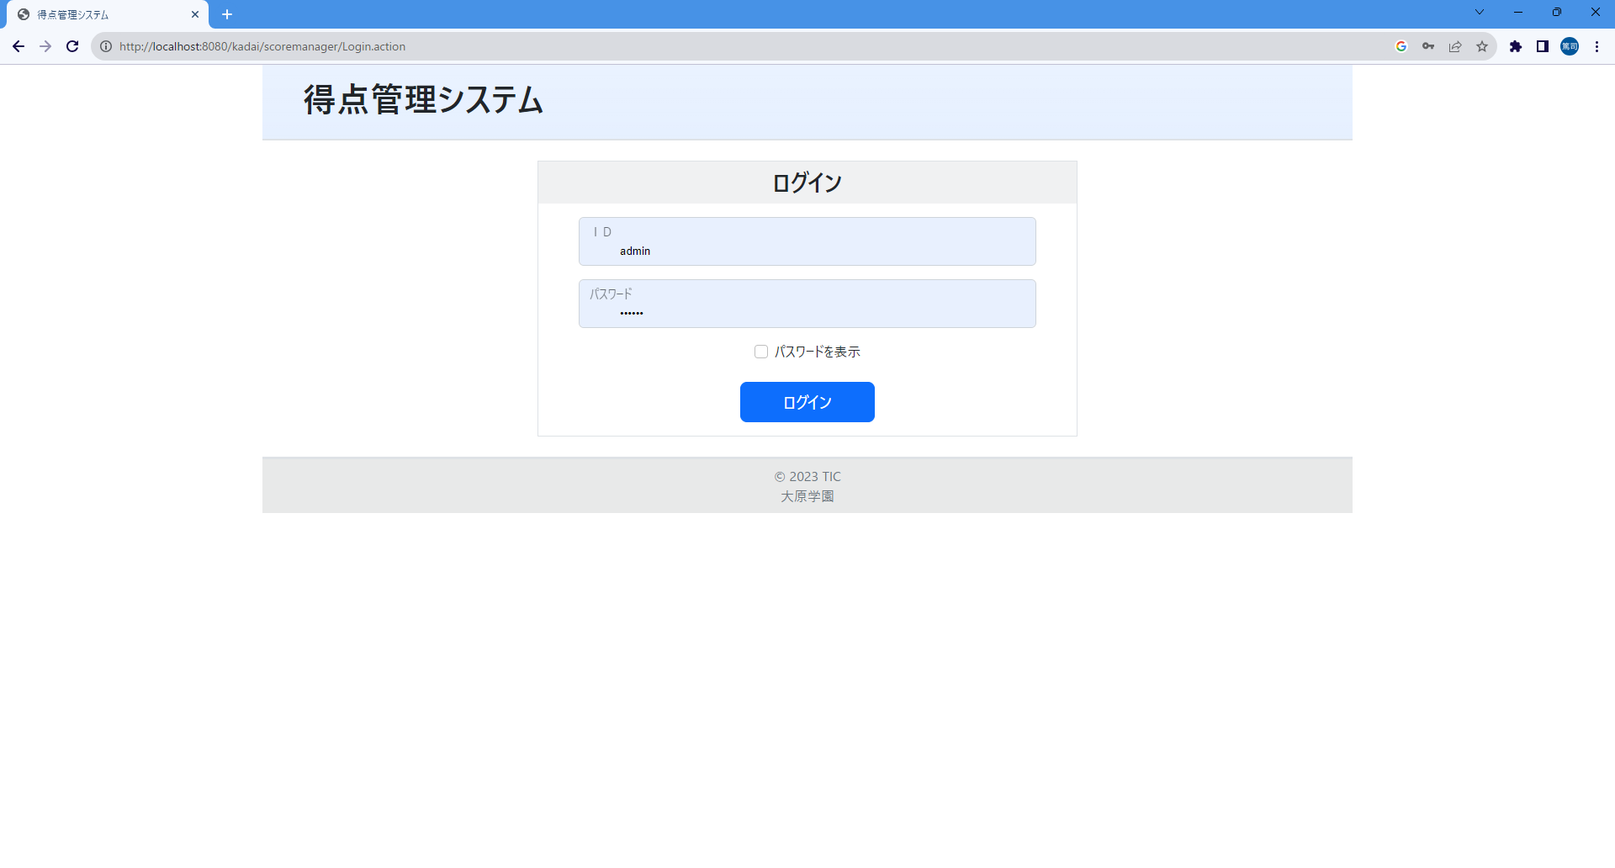
①

 | ログイン後
②
③

画面項目
No |  | 項目名称 | 分類 |  | 種別 | name属性 |  | サイズ | Value属性 |  | 初期値 |  | イベント | バリデーション |  | 備考
1 |  | 画面タイトル | 見出し |  | h1 |  |  |  |  |  |  |  |  | × |  | 全画面で同じ表示
2 |  | ログインユーザ名 | その他 |  | span |  |  |  |  |  |  |  |  | × |  | 「ログインユーザ名＋様」の形式で、ログイン後のみ表示
3 |  | ログアウト | link |  | a |  |  |  |  |  |  |  | 4 | × |  | ログイン後のみ表示。ログアウト処理を実行する。
4
5
6
7
8
9
10
11
12
13
14
15
16
17
18
19
20
21
22
23
24
25
26
27
28
29

画面設計書_サイドバー
画面設計書 |  |  |  | システム名称 |  |  | 得点管理システム |  |  | 画面ID |  |  |  |  | 改訂日
 |  |  |  |  |  |  |  |  |  | 画面名称 |  | サイドバー |  |  | 改訂者

画面イメージ

 | ログイン前

①

 | ログイン後
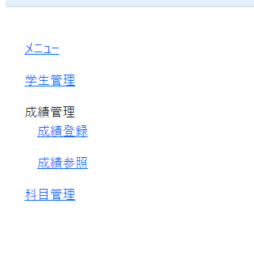
②
③
④
⑤
⑦
⑥
⑧

画面項目
No |  | 項目名称 | 分類 |  | 種別 | name属性 |  | サイズ | Value属性 |  | 初期値 |  | イベント | バリデーション |  | 備考
1 |  | サイドバー | サイドバー |  | div |  |  |  |  |  |  |  |  | × |  | 未ログイン時は空っぽ表示
2 |  | ナビゲーション | ナビゲーション |  | nav |  |  |  |  |  |  |  |  | × |  | 配下の項目は<ul><li>で括る
3 |  | メニュー | link |  | a |  |  |  |  |  |  |  | 5 | × |  | メインメニュー画面に遷移する
4 |  | 学生管理 | link |  | a |  |  |  |  |  |  |  | 10 | × |  | 学生管理一覧画面に遷移する
5 |  | 成績管理 | label |  | li |  |  |  |  |  |  |  |  | ×
6 |  | 成績登録 | link |  | a |  |  |  |  |  |  |  | 20 | × |  | 成績管理一覧画面に遷移する
7 |  | 成績参照 | link |  | a |  |  |  |  |  |  |  | 30 | × |  | 成績参照検索画面に遷移する
8 |  | 科目管理 | link |  | a |  |  |  |  |  |  |  | 40 | × |  | 科目管理一覧画面に遷移する
9
10
11
12
13
14
15
16
17
18
19
20
21
22
23
24
25
26
27
28
29

画面設計書_フッタ
画面設計書 |  |  | システム名称 |  |  | 得点管理システム |  |  | 画面ID |  |  |  |  | 改訂日
 |  |  |  |  |  |  |  |  | 画面名称 |  | フッタ |  |  | 改訂者

画面イメージ

①
②
③

画面項目
No | 項目名称 | 分類 |  | 種別 | name属性 |  | サイズ | Value属性 |  | 初期値 |  | イベント | バリデーション |  | 備考
1 | フッタ | フッタ |  | footer |  |  |  |  |  |  |  |  | × |  | 全画面で同じ内容を表示
2 | コピーライト上段 | フッタ |  | p |  |  |  | © 2023 TIC |  |  |  |  | ×
3 | コピーライト下段 | フッタ |  | p |  |  |  | 大原学園 |  |  |  |  | ×
4
5
6
7
8
9
10
11
12
13
14
15
16
17
18
19
20
21
22
23
24
25
26
27
28
29

画面設計書_ログイン
画面設計書 |  |  | システム名称 |  |  | 得点管理システム |  |  | 画面ID |  | LOGI001 |  |  | 改訂日
 |  |  |  |  |  |  |  |  | 画面名称 |  | ログイン |  |  | 改訂者

画面イメージ
①
②
③
④
⑤
⑥

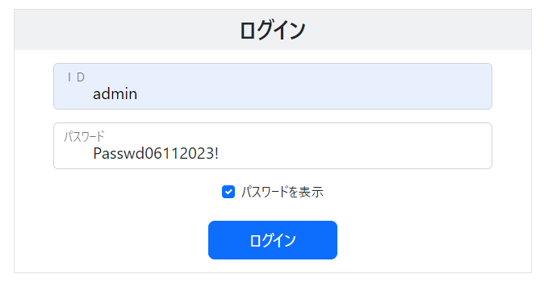

画面項目
No | 項目名称 | 分類 |  | 種別 | name属性 |  | サイズ | Value属性 |  | 初期値 |  | イベント | バリデーション |  | 備考
1 | 画面タイトル | 見出し |  | h2 |  |  |  |  |  |  |  |  | ×
2 | ログインＩＤ | text |  | input | id |  |  | ${id} |  | 半角でご入力ください |  |  | ○ |  | 種別=1行入力テキスト、最大文字数=10、IMEモード=英数字、必須入力指定。初期値は入力案内として表示する
3 | パスワード | text |  | input | password |  |  |  |  | 30文字以内の半角英数字でご入力ください |  |  | ○
4 | パスワード表示/非表示 | checkbox |  | input | chk_d_ps |  |  |  |  |  |  | 3 | × |  | 種別=チェックボックス
5 | パスワードを表示 | label |  | label |  |  |  |  |  |  |  | 3 | × |  | for属性にNo4のid祖指定して関連付けする。（本ラベルのクリックでもチェックをON/OFFできるようにするため）
6 | ログインボタン | button |  | input | login |  |  | ログイン |  |  |  | 2、5、99 | × |  | 種別=送信ボタン
7
8
9
10
11
12
13
14
15
16
17
18
19
20
21
22
23
24
25
26
27
28
29

画面設計書_メインメニュー
画面設計書 |  |  | システム名称 |  |  | 得点管理システム |  |  | 画面ID |  | MMNU001 |  |  | 改訂日
 |  |  |  |  |  |  |  |  | 画面名称 |  | メインメニュー |  |  | 改訂者

画面イメージ

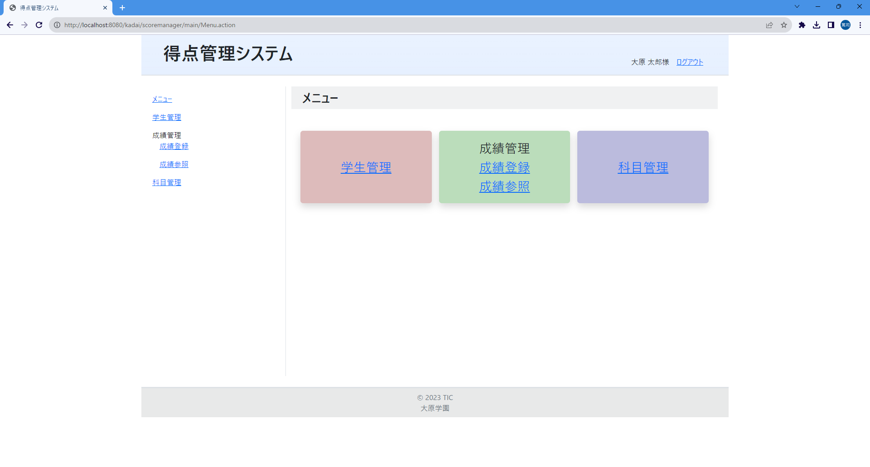
①
②
③
④
⑤
⑥

画面項目
No | 項目名称 | 分類 |  | 種別 | name属性 |  | サイズ | Value属性 |  | 初期値 |  | イベント | バリデーション |  | 備考
1 | 画面タイトル | 見出し |  | h2 |  |  |  |  |  |  |  |  | ×
2 | 学生管理リンク | link |  | a |  |  |  |  |  |  |  | 10 | × |  | 学生一覧画面に遷移する
3 | 成績管理 | その他 |  | div |  |  |  |  |  |  |  |  | ×
4 | 成績登録リンク | link |  | a |  |  |  |  |  |  |  | 20 | × |  | 成績管理一覧画面に遷移する
5 | 成績参照リンク | link |  | a |  |  |  |  |  |  |  | 30 | × |  | 成績参照検索画面に遷移する
6 | 科目管理リンク | link |  | a |  |  |  |  |  |  |  | 40 | × |  | 科目管理一覧画面に遷移する
7
8
9
10
11
12
13
14
15
16
17
18
19
20
21
22
23
24
25
26
27
28
29

画面設計書_ログインエラー
画面設計書 |  |  |  | システム名称 |  |  | 得点管理システム |  |  | 画面ID |  | LOGI001 |  |  | 改訂日
 |  |  |  |  |  |  |  |  |  | 画面名称 |  | ログインエラー |  |  | 改訂者

画面イメージ
 | 必須項目未入力のエラー
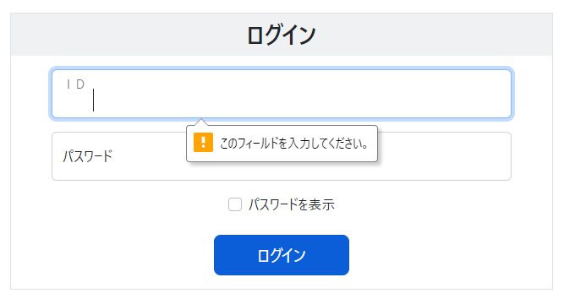
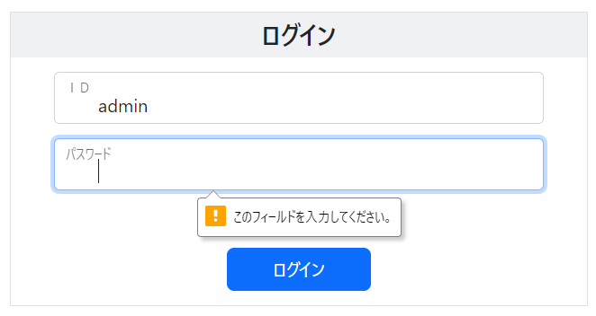

 | 認証エラー
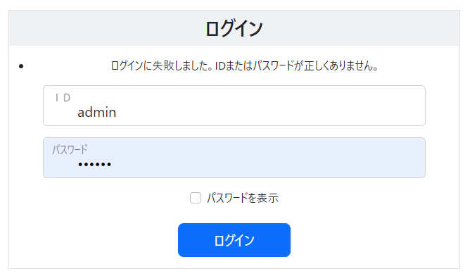
①

 | システムエラー（ＤＢ接続エラー等）

画面項目
No |  | 項目名称 | 分類 |  | 種別 | name属性 |  | サイズ | Value属性 |  | 初期値 |  | イベント | バリデーション |  | 備考
1 |  | 認証エラーメッセージ | その他 |  | li |  |  |  |  |  |  |  |  | × |  | 複数エラーに対応するため<ul>で括る
2
3
4
5
6
7
8
9
10
11
12
13
14
15
16
17
18
19
20
21
22
23
24
25
26
27
28
29

画面設計書_ログアウト
画面設計書 |  |  | システム名称 |  |  | 得点管理システム |  |  | 画面ID |  | LOGO001 |  |  | 改訂日
 |  |  |  |  |  |  |  |  | 画面名称 |  | ログイン |  |  | 改訂者

画面イメージ

①
②
③

画面項目
No | 項目名称 | 分類 |  | 種別 | name属性 |  | サイズ | Value属性 |  | 初期値 |  | イベント | バリデーション |  | 備考
1 | 画面タイトル | 見出し |  | h2 |  |  |  |  |  |  |  |  | ×
2 | ログアウト | label |  | p |  |  |  |  |  |  |  |  | ×
3 | ログイン画面リンク | link |  | a |  |  |  |  |  |  |  | 1 | ×
4
5
6
7
8
9
10
11
12
13
14
15
16
17
18
19
20
21
22
23
24
25
26
27
28
29

画面設計書_学生管理一覧
画面設計書 |  |  | システム名称 |  |  | 得点管理システム |  |  | 画面ID |  | STDM001 |  |  | 改訂日
 |  |  |  |  |  |  |  |  | 画面名称 |  | 学生管理一覧 |  |  | 改訂者

画面イメージ

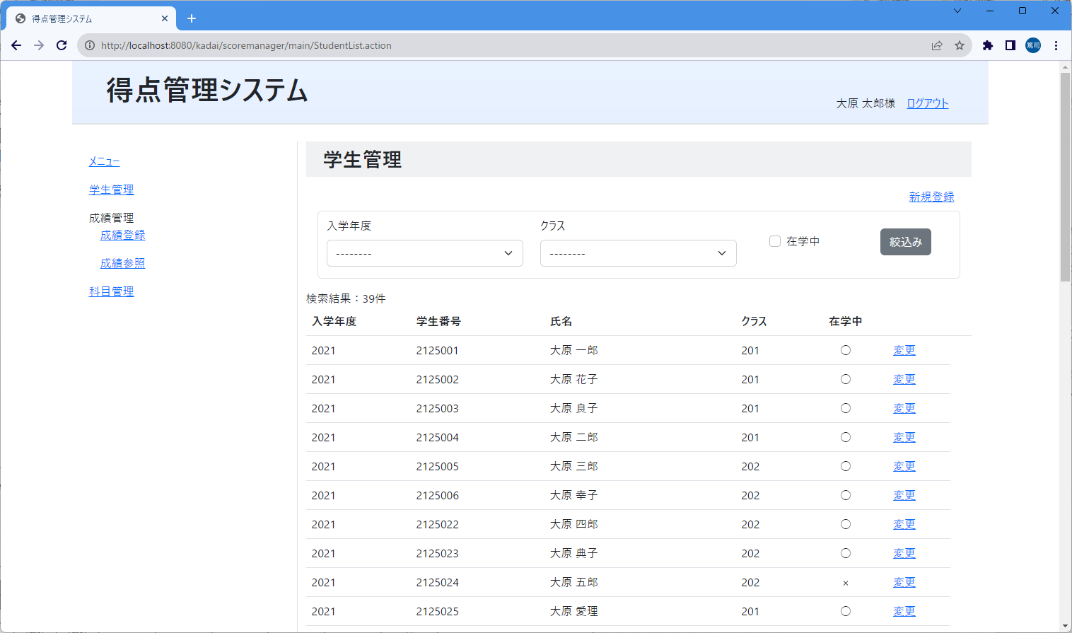
⑨
⑧
⑦
①
②
③
④
⑤
⑥
⑩
⑪
⑫
⑬
⑭
⑮
⑯
㉒
⑰
⑱
⑲
⑳
㉑

㉓
 | 絞り込み条件に該当する学生情報がない時

画面項目
No | 項目名称 | 分類 |  | 種別 | name属性 |  | サイズ | Value属性 |  | 初期値 |  | イベント | バリデーション |  | 備考
1 | 画面タイトル | 見出し |  | h2 |  |  |  |  |  |  |  |  | ×
2 | 入学年度 | label |  | label |  |  |  |  |  |  |  |  | × |  | 絞り込みの項目名（固定値）
3 | クラス | label |  | label |  |  |  |  |  |  |  |  | × |  | 絞り込みの項目名（固定値）
4 | 入学年度セレクトボックス | select |  | select | f1 |  |  |  |  |  |  |  | ×
5 | クラスセレクトボックス | select |  | select | f2 |  |  |  |  |  |  |  | ×
6 | 在学中ON/OFF | checkbox |  | input | f3 |  |  | t |  |  |  |  | × |  | 種別=checkbox
7 | 在学中 | label |  | label |  |  |  |  |  |  |  |  | × |  | 固定値
8 | 新規登録リンク | link |  | a |  |  |  |  |  |  |  | 12 | × |  | 学生登録画面に遷移する
9 | 絞り込みボタン | button |  | button |  |  |  |  |  |  |  | 11 | × |  | 指定されている条件に該当する学生情報を取得して一覧に表示する
10 | 検索結果件数 | その他 |  | div |  |  |  |  |  |  |  |  | × |  | リクエストに設定されている学生リストの件数を表示する
11 | 学生一覧テーブル | その他 |  | table |  |  |  |  |  |  |  |  | ×
12 | ヘッダー(入学年度) | その他 |  | th |  |  |  |  |  |  |  |  | × |  | 一覧のヘッダー（固定値）
13 | ヘッダー(学生番号) | その他 |  | th |  |  |  |  |  |  |  |  | × |  | 一覧のヘッダー（固定値）
14 | ヘッダー(氏名) | その他 |  | th |  |  |  |  |  |  |  |  | × |  | 一覧のヘッダー（固定値）
15 | ヘッダー(クラス) | その他 |  | th |  |  |  |  |  |  |  |  | × |  | 一覧のヘッダー（固定値）
16 | ヘッダー(在学中) | その他 |  | th |  |  |  |  |  |  |  |  | × |  | 一覧のヘッダー（固定値）
17 | 学生情報(入学年度) | その他 |  | td |  |  |  |  |  |  |  |  | × |  | 学生情報管理テーブルの「入学年度」カラムの値を表示する
18 | 学生情報(学生番号) | その他 |  | td |  |  |  |  |  |  |  |  | × |  | 学生情報管理テーブルの「学生番号」カラムの値を表示する
19 | 学生情報(氏名) | その他 |  | td |  |  |  |  |  |  |  |  | × |  | 学生情報管理テーブルの「学生氏名」カラムの値を表示する
20 | 学生情報(クラス) | その他 |  | td |  |  |  |  |  |  |  |  | × |  | 学生情報管理テーブルの「クラス番号」カラムの値を表示する
21 | 学生情報(在学中) | その他 |  | td |  |  |  |  |  |  |  |  | × |  | 学生情報管理テーブルの「在学中フラグ」カラムの値を変換して表示する
22 | 学生情報変更リンク | link |  | a |  |  |  |  |  |  |  | 13 | × |  | 学生変更画面に遷移する
23 | 学生情報無しメッセージ | その他 |  | div |  |  |  |  |  |  |  |  | × |  | 固定値
24
25
26
27
28
29

画面設計書_学生登録
画面設計書 |  |  | システム名称 |  |  | 得点管理システム |  |  | 画面ID |  | STDM002 |  |  | 改訂日
 |  |  |  |  |  |  |  |  | 画面名称 |  | 学生登録 |  |  | 改訂者

画面イメージ

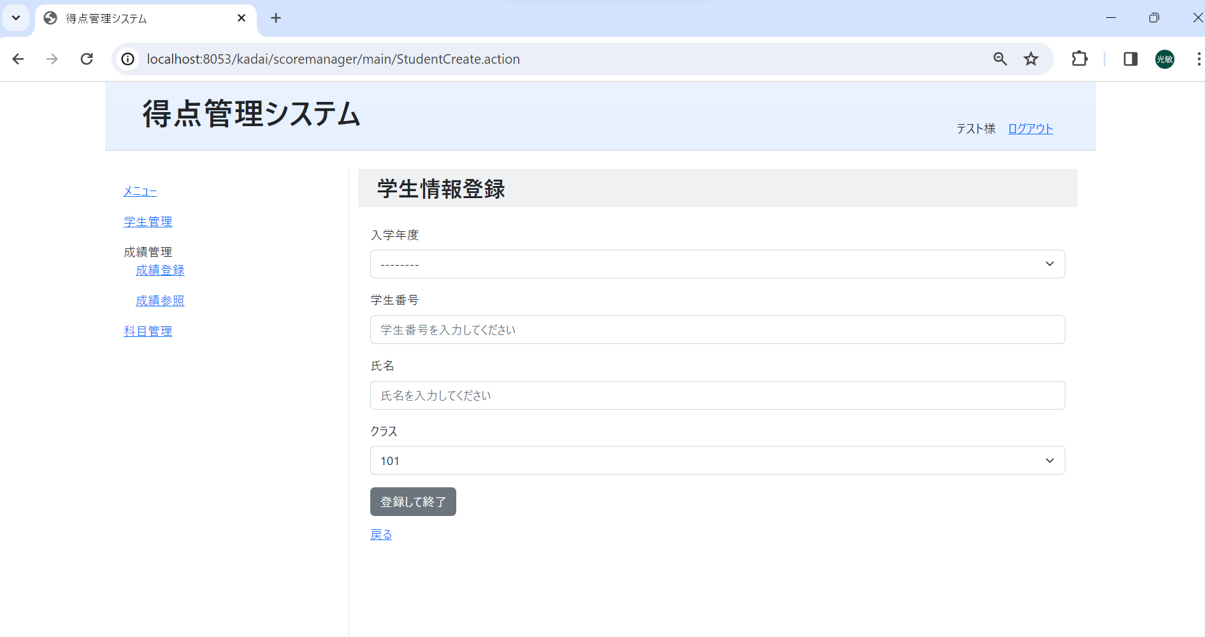

①

②
③

④
⑤
⑥
⑦
⑧

⑨
⑩

⑪

画面項目
No | 項目名称 | 分類 |  | 種別 | name属性 |  | サイズ | Value属性 |  | 初期値 |  | イベント | バリデーション |  | 備考
1 | 画面タイトル | 見出し |  | h2 |  |  |  |  |  |  |  |  | × |  | 固定値
2 | 入学年度 | label |  | label |  |  |  |  |  |  |  |  | × |  | 固定値
3 | 入学年度セレクトボックス | select |  | select | ent_year |  |  |  |  |  |  |  | × |  | リクエストにセットされている「今年を基準に10年前から10年後までの年リスト」の値を表示
4 | 学生番号 | label |  | label |  |  |  |  |  |  |  |  | × |  | 固定値
5 | 学生番号入力テキスト | text |  | input | no |  |  | ${no} |  |  |  |  | ○ |  | 種別=1行入力テキスト、最大文字数=10、必須入力指定。初期値は「学生番号を入力してください」と入力案内で表示する
6 | 氏名 | label |  | label |  |  |  |  |  |  |  |  | × |  | 固定値
7 | 氏名入力テキスト | text |  | input | name |  |  | ${name} |  |  |  |  | ○ |  | 種別=1行入力テキスト、最大文字数=30、必須入力指定。初期値は「氏名を入力してください」と入力案内で表示する
8 | クラス | label |  | label |  |  |  |  |  |  |  |  | × |  | 固定値
9 | クラスセレクトボックス | select |  | select | class_num |  |  |  |  |  |  |  | × |  | ログインユーザの学校コードに該当する「クラス番号テーブル」の「クラス番号」カラムの値を表示
10 | 登録して終了ボタン | button |  | button | end |  |  |  |  |  |  | 15 | × |  | 学生登録完了画面に遷移する
11 | 戻るリンク | link |  | a |  |  |  |  |  |  |  | 10 | × |  | 学生管理一覧画面に遷移する
12
13
14
15
16
17
18
19
20
21
22
23
24
25
26
27
28

画面設計書_学生登録エラー
画面設計書 |  |  |  | システム名称 |  |  | 得点管理システム |  |  | 画面ID |  | STDM002 |  |  | 改訂日
 |  |  |  |  |  |  |  |  |  | 画面名称 |  | 学生登録エラー |  |  | 改訂者

画面イメージ

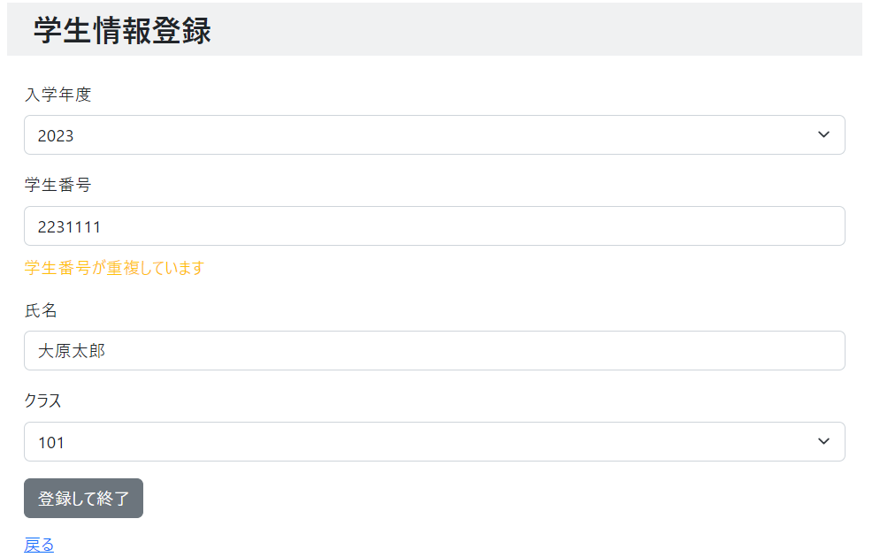
②
 | 入学年度未選択エラー |  |  |  |  |  |  |  |  |  | 学生番号重複エラー
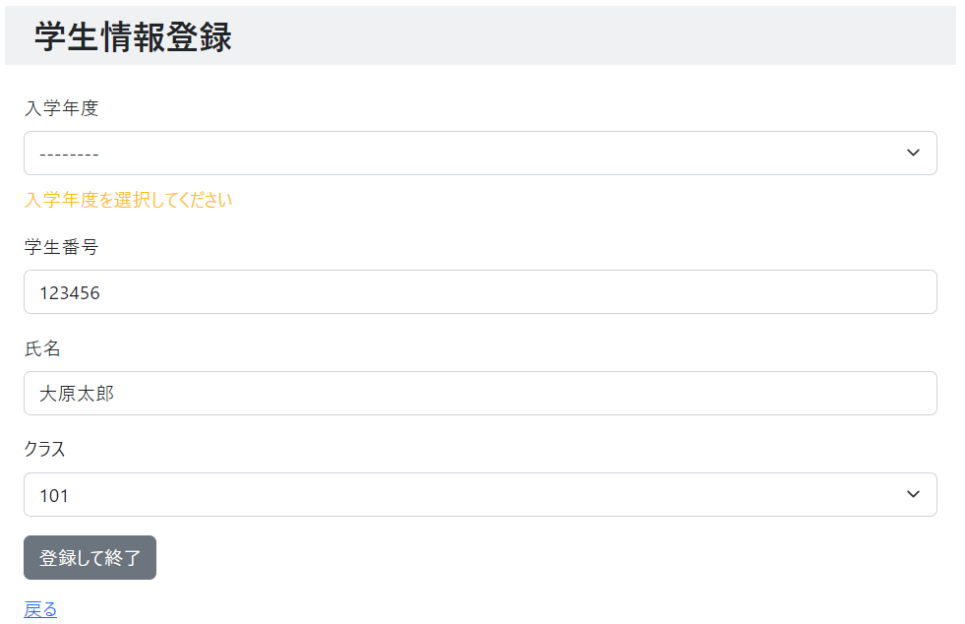
①

 | 学生番号未入力エラー |  |  |  |  |  |  |  |  |  | 氏名未入力エラー
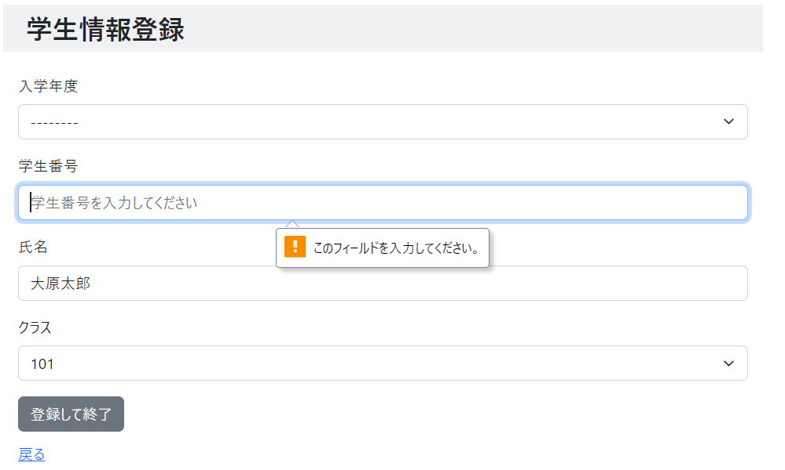
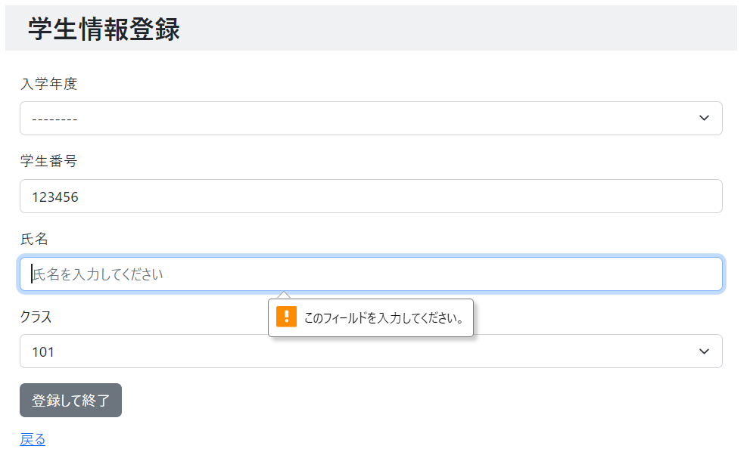

画面項目
No |  | 項目名称 | 分類 |  | 種別 | name属性 |  | サイズ | Value属性 |  | 初期値 |  | イベント | バリデーション |  | 備考
1 |  | エラーメッセージ | その他 |  | div |  |  |  |  |  |  |  |  | ×
2 |  | エラーメッセージ | その他 |  | div |  |  |  |  |  |  |  |  | ×
3
4
5
6
7
8
9
10
11
12
13
14
15
16
17
18
19
20
21
22
23
24
25
26
27
28
29

画面設計書_学生登録完了
画面設計書 |  |  | システム名称 |  |  | 得点管理システム |  |  | 画面ID |  | STDM003 |  |  | 改訂日
 |  |  |  |  |  |  |  |  | 画面名称 |  | 学生登録完了 |  |  | 改訂者

画面イメージ

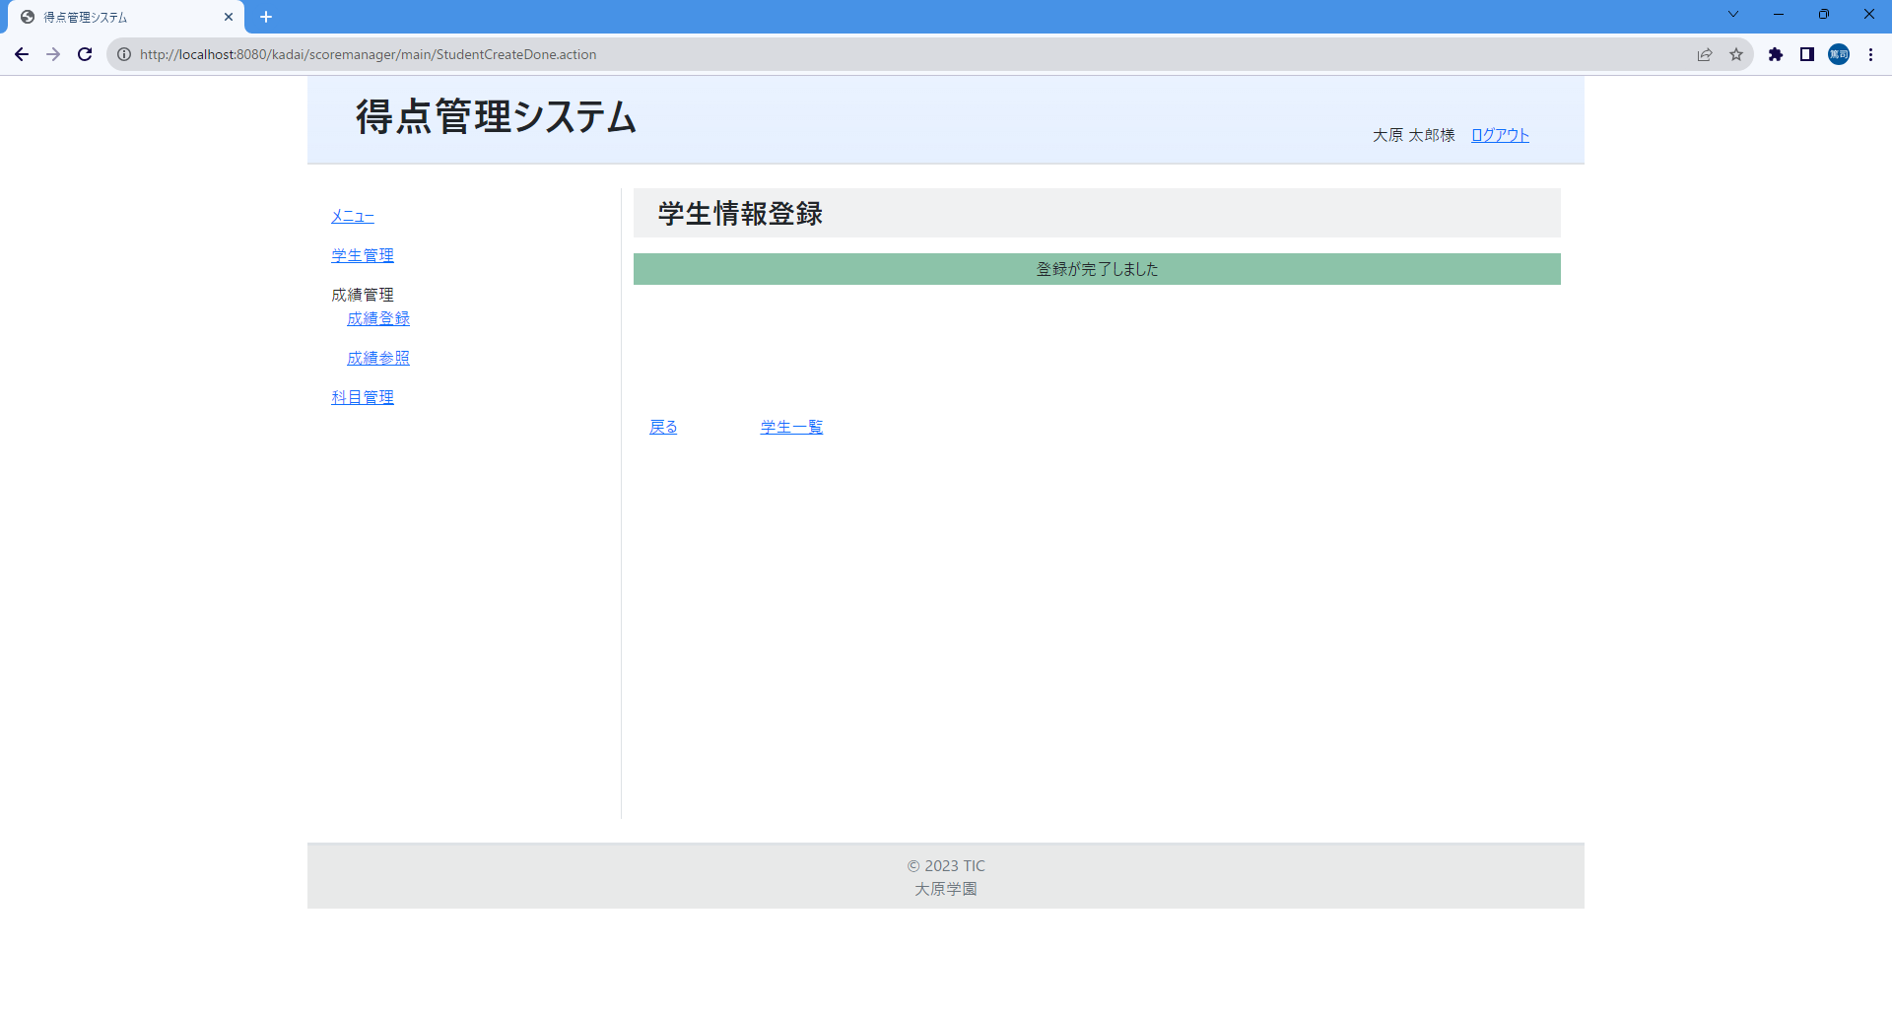
①
②
③
④

画面項目
No | 項目名称 | 分類 |  | 種別 | name属性 |  | サイズ | Value属性 |  | 初期値 |  | イベント | バリデーション |  | 備考
1 | 画面タイトル | 見出し |  | h2 |  |  |  |  |  |  |  |  | × |  | 固定値
2 | 完了メッセージ | label |  | p |  |  |  |  |  |  |  |  | × |  | 固定値
3 | 戻るリンク | link |  | a |  |  |  |  |  |  |  | 12 | × |  | 学生登録画面に遷移する
4 | 学生番号一覧リンク | link |  | a |  |  |  |  |  |  |  | 10 | × |  | 学生管理一覧画面に遷移する
5
6
7
8
9
10
11
12
13
14
15
16
17
18
19
20
21
22
23
24
25
26
27
28
29

画面設計書_学生変更
画面設計書 |  |  | システム名称 |  |  | 得点管理システム |  |  | 画面ID |  | STDM004 |  |  | 改訂日
 |  |  |  |  |  |  |  |  | 画面名称 |  | 学生変更 |  |  | 改訂者

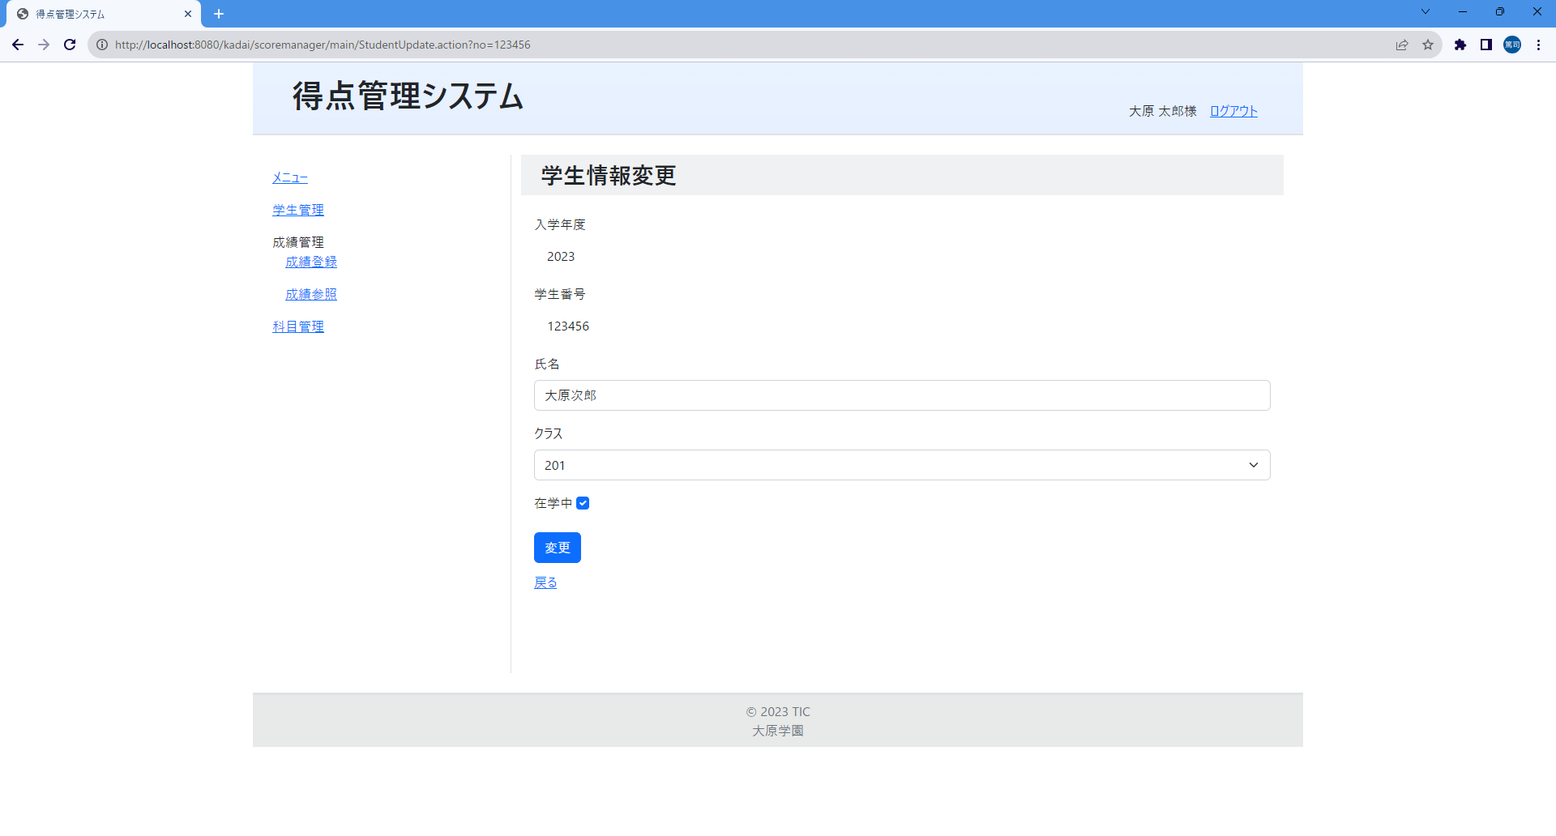
①
②
③
④
⑤
⑥
⑦
⑨
⑧
⑩
⑪
⑫
⑬
画面イメージ

画面項目
No | 項目名称 | 分類 |  | 種別 | name属性 |  | サイズ | Value属性 |  | 初期値 |  | イベント | バリデーション |  | 備考
1 | 画面タイトル | 見出し |  | h2 |  |  |  |  |  |  |  |  | × |  | 固定値
2 | 項目タイトル(入学年度) | label |  | label |  |  |  |  |  |  |  |  | × |  | 固定値
3 | 入学年度 | text |  | input | ent_year |  |  | ${ent_year} |  |  |  |  | × |  | 種別=1行入力テキスト、readonly属性を設定して表示
4 | 項目タイトル(学生番号) | label |  | label |  |  |  |  |  |  |  |  | × |  | 固定値
5 | 学生番号 | text |  | input | no |  |  | ${no} |  |  |  |  | × |  | 種別=1行入力テキスト、readonly属性を設定して表示
6 | 項目タイトル(氏名) | label |  | label |  |  |  |  |  |  |  |  | × |  | 固定値
7 | 氏名入力テキスト | text |  | input | name |  |  | ${name} |  |  |  |  | ○ |  | 種別=1行入力テキスト、最大文字数=30、必須入力指定。
8 | 項目タイトル(クラス) | label |  | label |  |  |  |  |  |  |  |  | × |  | 固定値
9 | クラスセレクトボックス | select |  | select | class_num |  |  |  |  |  |  |  | × |  | ログインユーザの学校コードに該当する「クラス番号テーブル」の「クラス番号」カラムの値をセレクトボックス内に表示
10 | 在学中 | label |  | label |  |  |  |  |  |  |  |  | × |  | 固定値
11 | 在学中チェックボックス | check |  | input | is_attend |  |  |  |  |  |  |  | × |  | 種別=チェックボックス
12 | 変更ボタン | button |  | input | login |  |  |  |  |  |  | 16 | × |  | 種別=submit。 学生変更完了画面に遷移する。
13 | 戻るリンク | link |  | a |  |  |  |  |  |  |  | 10 | × |  | 学生管理一覧画面に遷移する
14
15
16
17
18
19
20
21
22
23
24
25
26
27
28
29

画面設計書_学生変更エラー
画面設計書 |  |  | システム名称 |  |  | 得点管理システム |  |  | 画面ID |  | STDM004 |  |  | 改訂日
 |  |  |  |  |  |  |  |  | 画面名称 |  | 学生変更完了 |  |  | 改訂者

画面イメージ

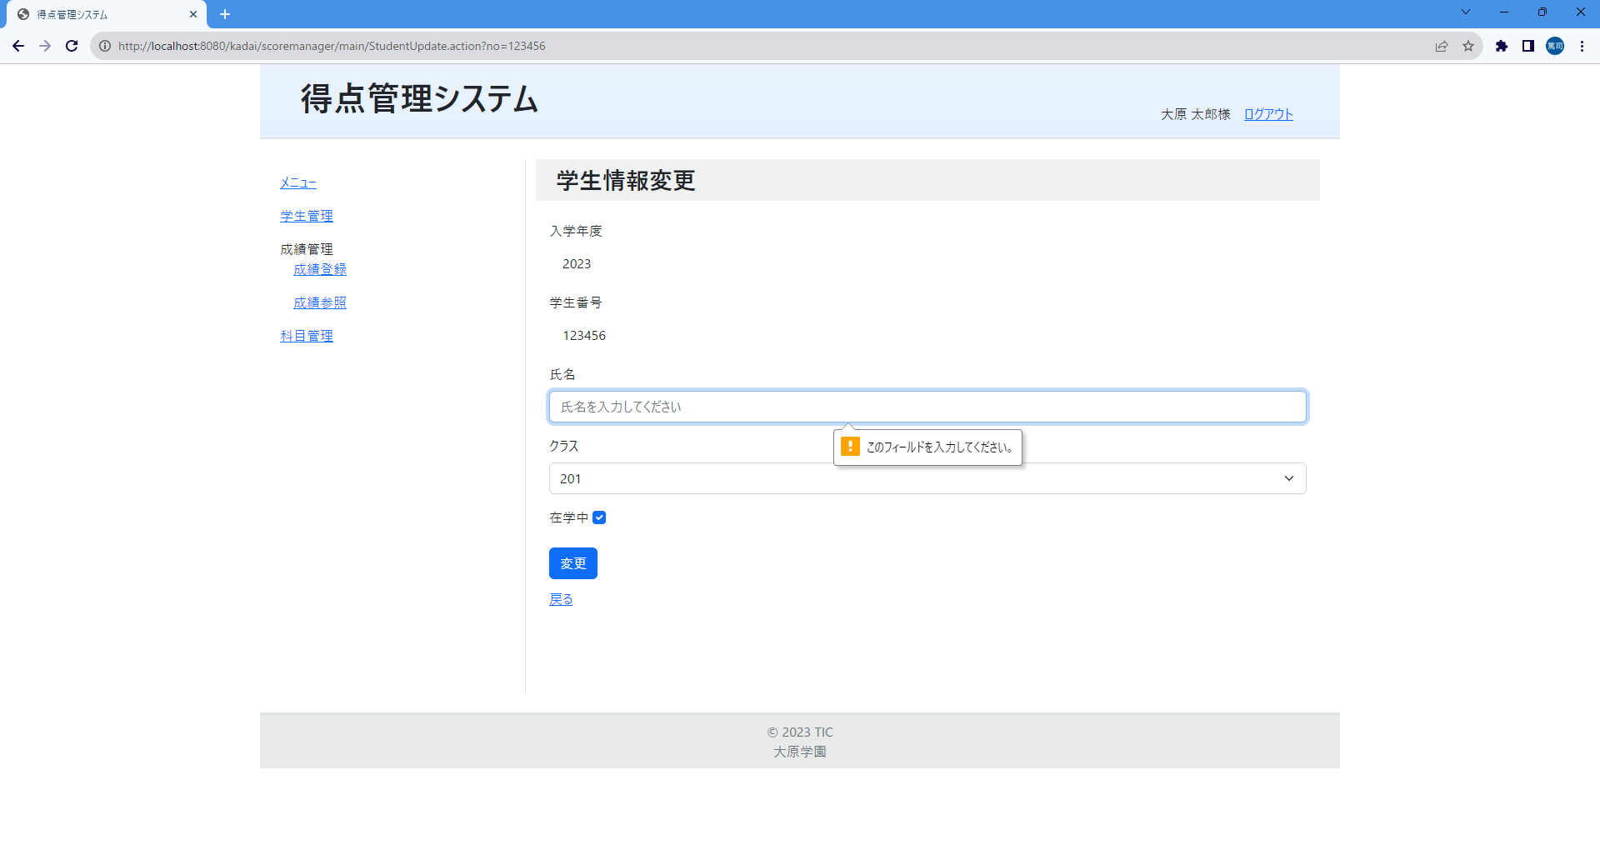

画面項目
No | 項目名称 | 分類 |  | 種別 | name属性 |  | サイズ | Value属性 |  | 初期値 |  | イベント | バリデーション |  | 備考
1
2
3
4
5
6
7
8
9
10
11
12
13
14
15
16
17
18
19
20
21
22
23
24
25
26
27
28
29

画面設計書_学生変更完了
画面設計書 |  |  | システム名称 |  |  | 得点管理システム |  |  | 画面ID |  | STDM005 |  |  | 改訂日
 |  |  |  |  |  |  |  |  | 画面名称 |  | 学生変更完了 |  |  | 改訂者

画面イメージ


①
②
③

画面項目
No | 項目名称 | 分類 |  | 種別 | name属性 |  | サイズ | Value属性 |  | 初期値 |  | イベント | バリデーション |  | 備考
1 | 画面タイトル | 見出し |  | h2 |  |  |  |  |  |  |  |  | × |  | 固定値
2 | 完了メッセージ | label |  | p |  |  |  |  |  |  |  |  |  |  | 固定値
3 | 学生一覧リンク | link |  | a |  |  |  |  |  |  |  | 10 |  |  | 学生管理一覧画面に遷移する
4
5
6
7
8
9
10
11
12
13
14
15
16
17
18
19
20
21
22
23
24
25
26
27
28
29

画面設計書_成績管理一覧
画面設計書 |  |  | システム名称 |  |  | 得点管理システム |  |  | 画面ID |  | GRMU001 |  |  | 改訂日
 |  |  |  |  |  |  |  |  | 画面名称 |  | 成績管理一覧 |  |  | 改訂者 |  |  |  | 2025-04-25

画面イメージ
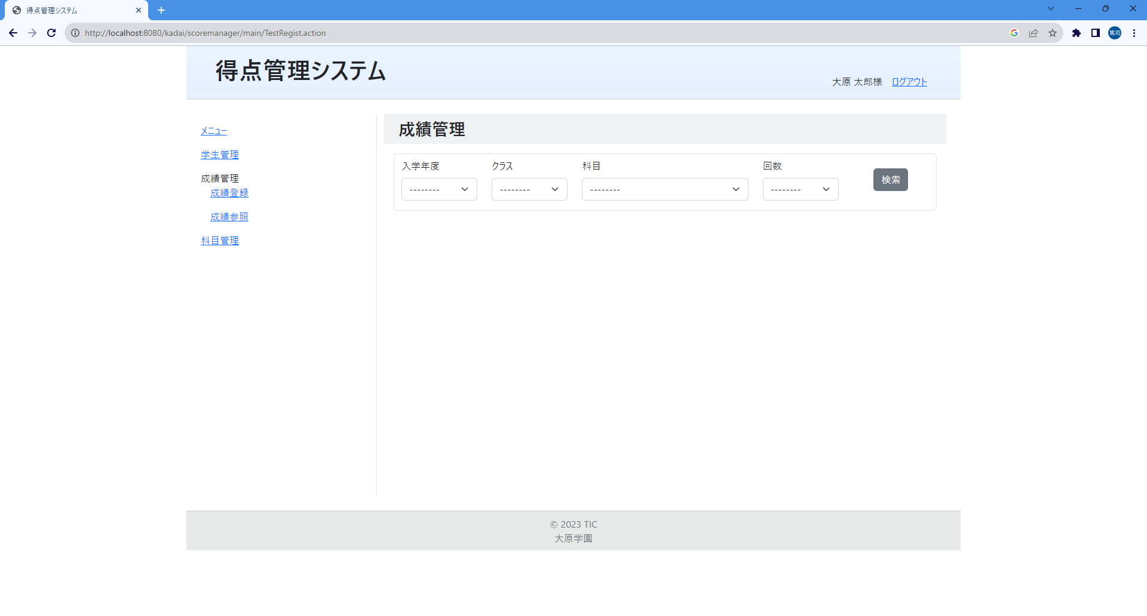
①
②
③
④
⑤
⑥
⑦
⑧
⑨
⑩

 |  |  |  |  |  |  |  |  |  |  |  |  |  |  |  |  | 2025-04-25

画面項目
No | 項目名称 | 分類 |  | 種別 | name属性 |  | サイズ | value属性 |  | 初期値 |  | イベント | バリデーション |  | 備考
1 | 画面タイトル | 見出し |  | h2 |  |  |  |  |  |  |  |  | × |  | 固定値
2 | 入学年度 | その他 |  | label |  |  |  |  |  |  |  |  | × |  | 検索条件項目のヘッダー(固定値)
3 | クラス | その他 |  | label |  |  |  |  |  |  |  |  | × |  | 検索条件項目のヘッダー(固定値)
4 | 科目 | その他 |  | label |  |  |  |  |  |  |  |  | × |  | 検索条件項目のヘッダー(固定値)
5 | 回数 | その他 |  | label |  |  |  |  |  |  |  |  | × |  | 検索条件項目のヘッダー(固定値)
6 | 入学年度セレクトボックス | select |  | select | f1 |  |  |  |  | -------- |  |  | ×
7 | クラスセレクトボックス | select |  | select | f2 |  |  |  |  | -------- |  |  | ×
8 | 科目セレクトボックス | select |  | select | f3 |  |  |  |  | -------- |  |  | ×
9 | 回目セレクトボックス | select |  | select | f4 |  |  |  |  | -------- |  |  | ×
10 | 検索ボタン | button |  | button |  |  |  |  |  |  |  |  |  |  | 自画面に遷移して指定された科目情報の条件に該当する成績を一覧表示する。一覧表示する前に、学生情報の検索条件はクリアして表示する。
11
12
13 |  |  |  |  |  |  |  |  |  |  |  |  |  |  | 2025/04/252025/04/25
14
15
16
17
18
19
20
21
22
23
24
25
26
27
28
29

 |  |  |  |  |  |  |  |  |  |  |  |  |  |  |  | 2025-04-25

画面設計書_成績管理一覧(検索後)
画面設計書 |  |  | システム名称 |  |  | 得点管理システム |  |  | 画面ID |  | GRMU001 |  |  | 改訂日
 |  |  |  |  |  |  |  |  | 画面名称 |  | 成績管理一覧 |  |  | 改訂者

画面イメージ

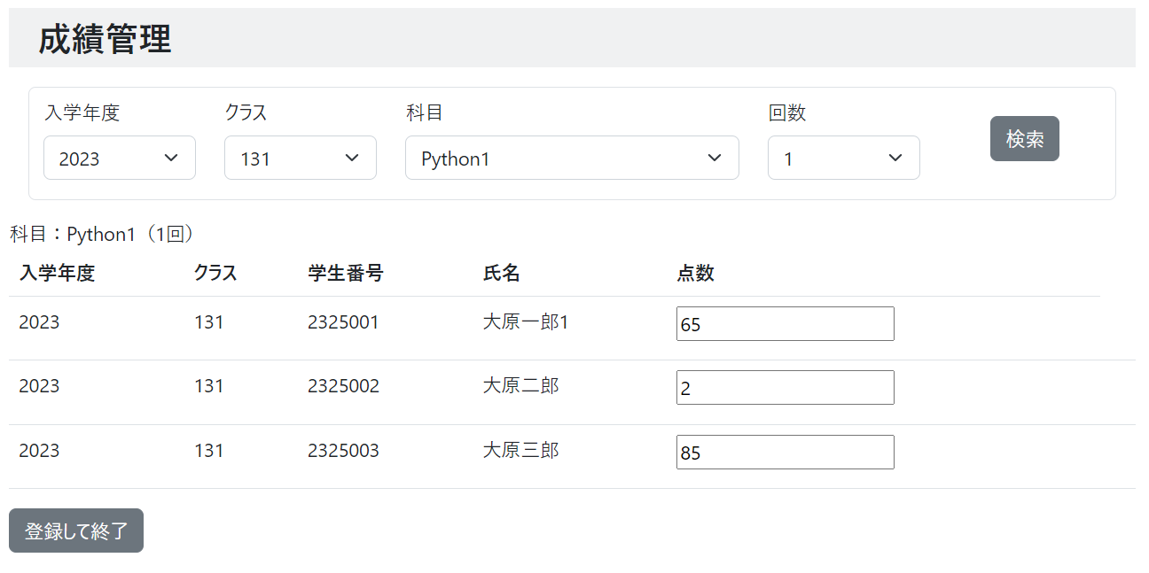
①
②
③
④
⑤
⑥
⑦
⑧
⑨
⑩
⑪
⑫
⑬

画面項目
No | 項目名称 | 分類 |  | 種別 | name属性 |  | サイズ | Value属性 |  | 初期値 |  | イベント | バリデーション |  | 備考
1 | 科目 | label |  | div |  |  |  |  |  |  |  |  | × |  | 科目名と何回目かを表示する
2 | 成績一覧テーブル | その他 |  | table |  |  |  |  |  |  |  |  | ×
3 | ヘッダー(入学年度) | その他 |  | th |  |  |  |  |  |  |  |  | × |  | 一覧のヘッダー（固定値）
4 | ヘッダー(クラス) | その他 |  | th |  |  |  |  |  |  |  |  | × |  | 一覧のヘッダー（固定値）
5 | ヘッダー(学生番号) | その他 |  | th |  |  |  |  |  |  |  |  | × |  | 一覧のヘッダー（固定値）
6 | ヘッダー(氏名) | その他 |  | th |  |  |  |  |  |  |  |  | × |  | 一覧のヘッダー（固定値）
7 | ヘッダー(点数) | その他 |  | th |  |  |  |  |  |  |  |  | × |  | 一覧のヘッダー（固定値）
8 | 成績情報(入学年度) | その他 |  | th |  |  |  |  |  |  |  |  | × |  | 学生番号に紐づく学生テーブルにある学生情報の「入学年度」カラムの値を表示する
9 | 成績情報(クラス) | その他 |  | td |  |  |  |  |  |  |  |  | × |  | 得点テーブルの「クラス番号」カラムの値を表示する
10 | 成績情報(学生番号) | その他 |  | td |  |  |  |  |  |  |  |  | × |  | 得点テーブルの「学生番号」カラムの値を表示する
11 | 成績情報(氏名) | その他 |  | td |  |  |  |  |  |  |  |  | × |  | 得点テーブルの「学生番号」に紐づく学生テーブルの「学生名」カラムの値を表示する
12 | 成績情報(点数) | text |  | input | point_${test.student.no} |  |  | ${test.point} |  |  |  |  | × |  | 空っぽOK。入力する場合は0～100のみ有効とする。有効でない場合はエラーメッセージを表示する。 既存の得点がない場合はValue属性を""にする
13 | 登録して終了ボタン | button |  | input |  |  |  |  |  |  |  | 21 | × |  | 成績登録完了画面に遷移する
14 | 学生番号 | hidden |  | input | regist |  |  | ${test.student.no}
15 | 実施回数 | hidden |  | input | count |  |  | ${f4}
16 | 科目名 | hidden |  | input | subject |  |  | ${f3}
17
18
19
20
21
22
23
24
25
26
27
28

画面設計書_成績管理一覧(登録エラー)
画面設計書 |  |  | システム名称 |  |  | 得点管理システム |  |  | 画面ID |  | GRMU001 |  |  | 改訂日
 |  |  |  |  |  |  |  |  | 画面名称 |  | 成績管理一覧 |  |  | 改訂者

画面イメージ

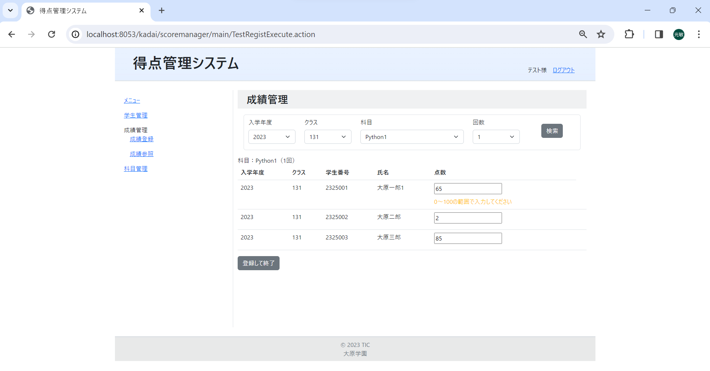
①

画面項目
No | 項目名称 | 分類 |  | 種別 | name属性 |  | サイズ | Value属性 |  | 初期値 |  | イベント | バリデーション |  | 備考
1 | エラーメッセージ | その他 |  | div |  |  |  |  |  |  |  |  | × |  | サーバから受け取ったエラーメッセージをそのまま表示する
2
3
4
5
6
7
8
9
10
11
12
13
14
15
16
17
18
19
20
21
22
23
24
25
26
27
28
29

画面設計書_成績参照検索
画面設計書 |  |  | システム名称 |  |  | 得点管理システム |  |  | 画面ID |  | GRMR001 |  |  | 改訂日
 |  |  |  |  |  |  |  |  | 画面名称 |  | 成績参照検索 |  |  | 改訂者

画面イメージ

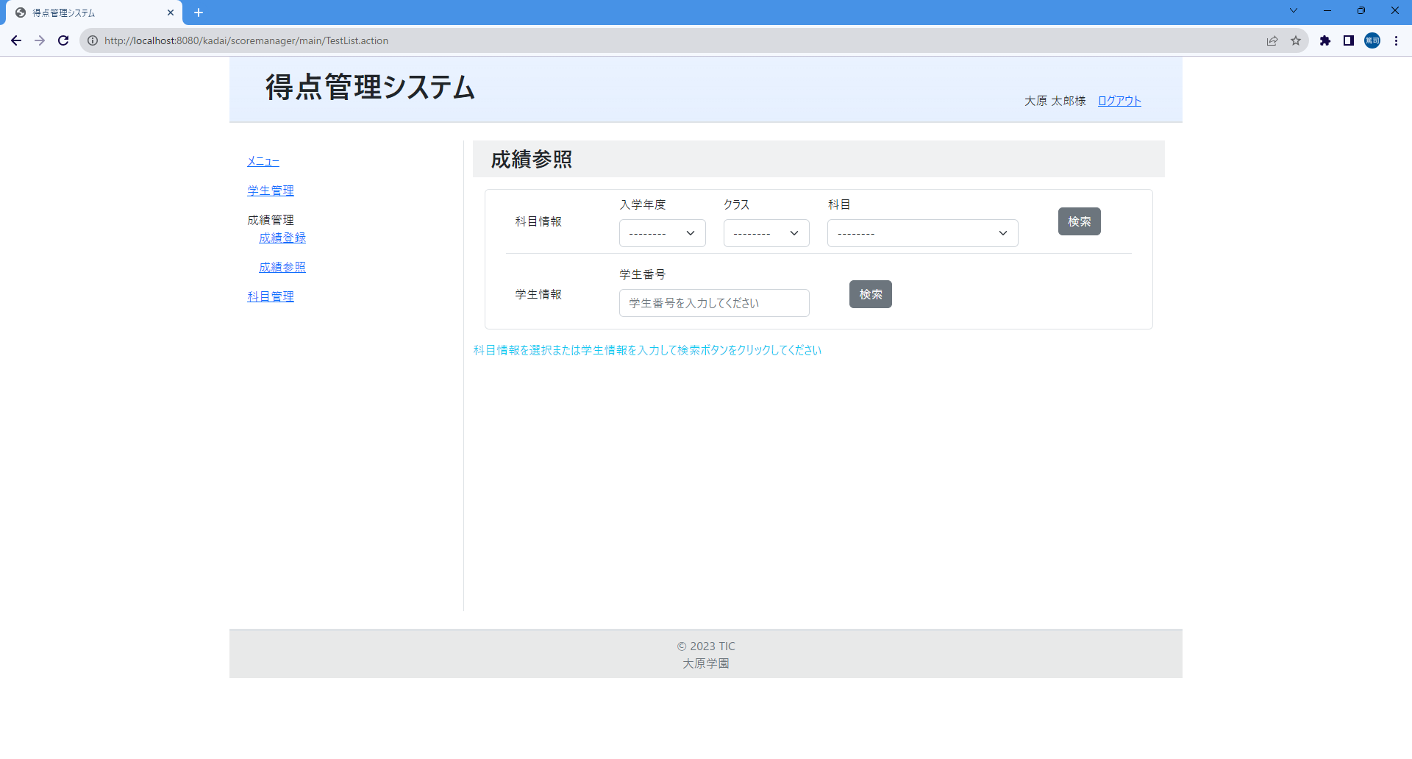
①
②
③
④
⑤
⑥
⑦
⑧
⑨
⑩
⑪
⑫
⑬
⑭
⑮
⑯

画面項目
No | 項目名称 | 分類 |  | 種別 | name属性 |  | サイズ | Value属性 |  | 初期値 |  | イベント | バリデーション |  | 備考
1 | 画面タイトル | 見出し |  | h2 |  |  |  |  |  |  |  |  |  |  | 固定値
2 | 科目情報 | label |  | p |  |  |  |  |  |  |  |  |  |  | 固定値
3 | 入学年度 | label |  | label |  |  |  |  |  |  |  |  |  |  | 固定値
4 | クラス | label |  | label |  |  |  |  |  |  |  |  |  |  | 固定値
5 | 科目 | label |  | label |  |  |  |  |  |  |  |  |  |  | 検索条件項目のヘッダー(固定値)
6 | 入学年度セレクトボックス | select |  | select | f1 |  |  |  |  | --------
7 | クラスセレクトボックス | select |  | select | f2 |  |  |  |  | --------
8 | 科目セレクトボックス | select |  | select | f3 |  |  |  |  | --------
9 | 検索ボタン | button |  | button |  |  |  |  |  |  |  | 31 |  |  | 自画面に遷移して指定された科目情報の条件に該当する成績を一覧表示する。一覧表示する前に、学生情報の検索条件はクリアして表示する。
10 | 学生情報 | label |  | p |  |  |  |  |  |  |  |  |  |  | 固定値
11 | 学生番号 | label |  | label |  |  |  |  |  |  |  |  |  |  | 検索条件項目のヘッダー(固定値)
12 | 学生番号入力テキスト | text |  | input | f4 |  |  | ${f4} |  |  |  |  |  |  | 種別=1行入力テキスト、最大文字数=10、必須入力指定。初期値は「学生番号を入力してください」と入力案内で表示する
13 | 検索ボタン | button |  | button |  |  |  |  |  |  |  | 32 |  |  | 自画面に遷移して指定された学生情報の条件に該当する成績を一覧表示する。一覧表示する前に、科目情報の検索条件は初期化して表示する。
14 | 利用方法案内メッセージ | label |  | p
15 | 科目情報識別コード | input |  | hidden | f |  |  | sj |  |  |  |  |  |  | 科目情報から成績を表示するための識別コード
16 | 学生情報識別コード | input |  | hidden | f |  |  | st |  |  |  |  |  |  | 学生情報から成績を表示するための識別コード
17
18
19
20
21
22
23
24
25
26
27
28
29

画面設計書_成績登録完了
画面設計書 |  |  | システム名称 |  |  | 得点管理システム |  |  | 画面ID |  | GRMU002 |  |  | 改訂日
 |  |  |  |  |  |  |  |  | 画面名称 |  | 成績登録完了 |  |  | 改訂者

画面イメージ


①
②
③
④

①

画面項目
No | 項目名称 | 分類 |  | 種別 | name属性 |  | サイズ | Value属性 |  | 初期値 |  | イベント | バリデーション |  | 備考
1 | 画面タイトル | 見出し |  | h2 |  |  |  |  |  |  |  |  | × |  | 固定値
2 | 登録完了メッセージ | label |  | p |  |  |  |  |  |  |  |  | × |  | 固定値
3 | 戻るリンク | link |  | a |  |  |  |  |  |  |  | 20 | × |  | 成績管理一覧画面に遷移する
4 | 成績参照リンク | link |  | a |  |  |  |  |  |  |  | 30 | × |  | 成績参照検索画面に遷移する
5
6
7
8
9
10
11
12
13
14
15
16
17
18
19
20
21
22
23
24
25
26
27
28
29

画面設計書_科目別成績一覧
画面設計書 |  |  | システム名称 |  |  | 得点管理システム |  |  | 画面ID |  | GRMR002 |  |  | 改訂日
 |  |  |  |  |  |  |  |  | 画面名称 |  | 科目別成績一覧 |  |  | 改訂者

画面イメージ

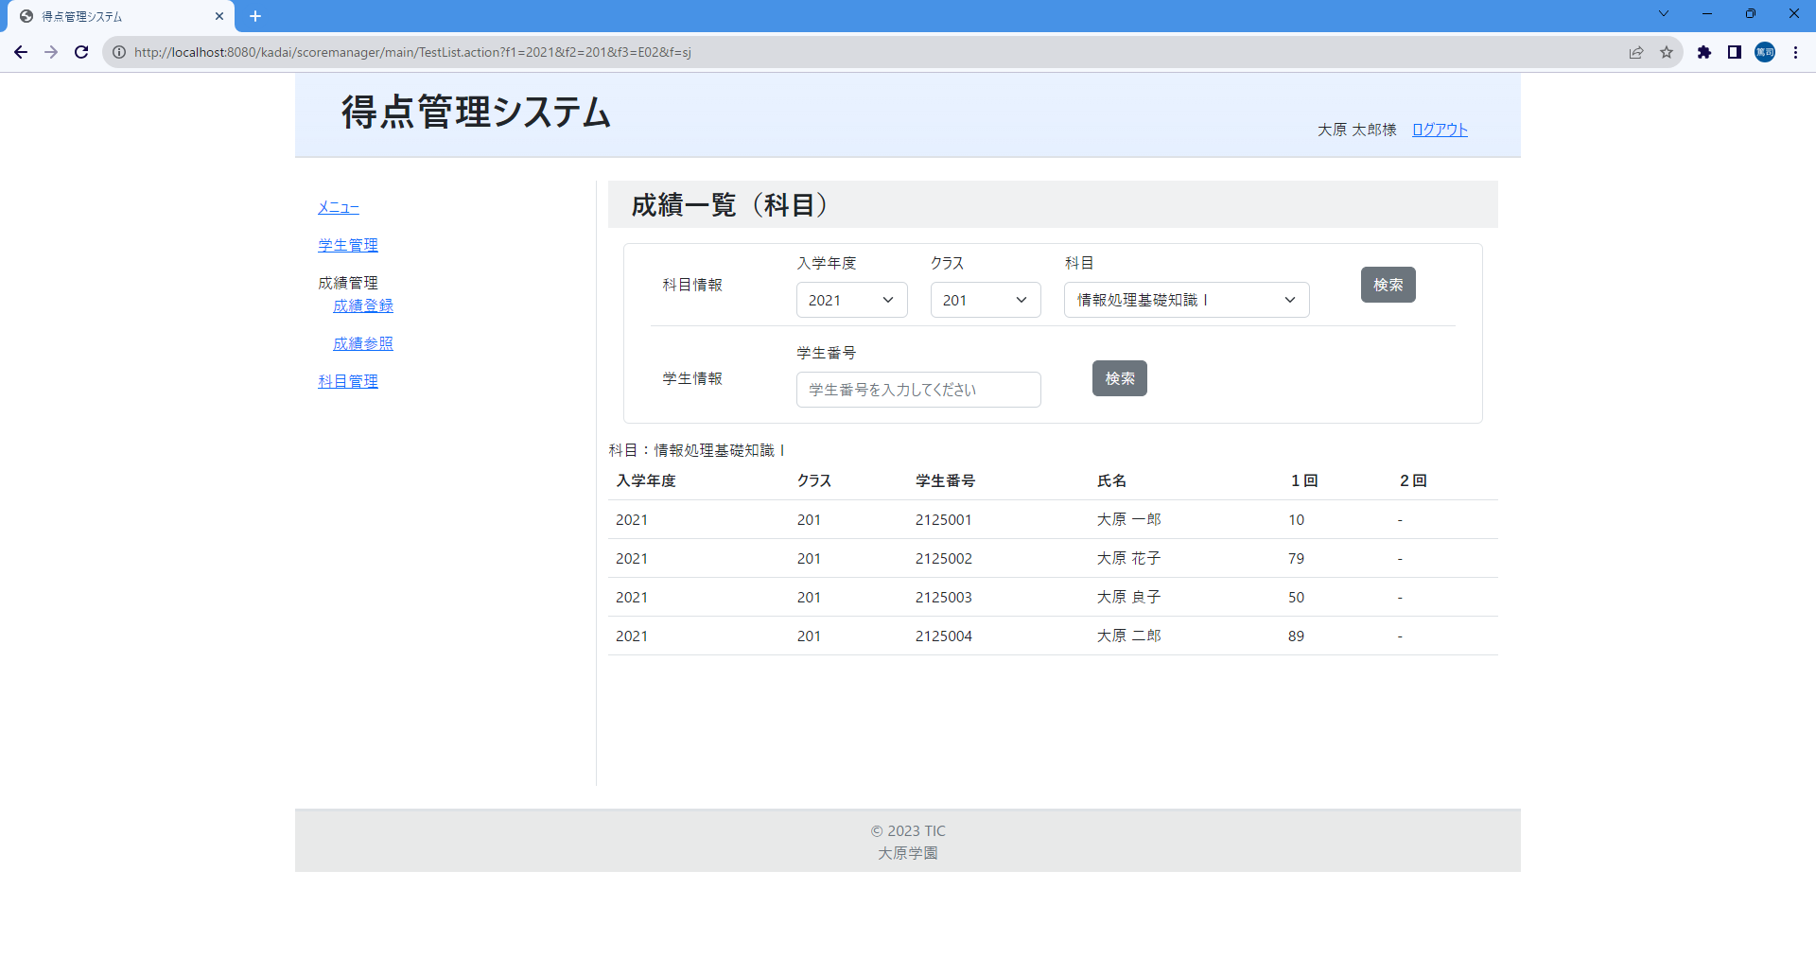
①
②
⑨
③
④
⑤
⑥
⑦
⑧
⑩
⑪
⑫
⑬
⑭

画面項目
No | 項目名称 | 分類 |  | 種別 | name属性 |  | サイズ | Value属性 |  | 初期値 |  | イベント | バリデーション |  | 備考
1 | 科目 | label |  | div |  |  |  |  |  |  |  |  | × |  | このメッセージ以外は成績管理一覧画面と同じ表示と挙動
2 | 成績一覧テーブル | その他 |  | table |  |  |  |  |  |  |  |  | ×
3 | ヘッダー(入学年度) | その他 |  | th |  |  |  |  |  |  |  |  | × |  | 一覧のヘッダー（固定値）
4 | ヘッダー(クラス) | その他 |  | th |  |  |  |  |  |  |  |  | × |  | 一覧のヘッダー（固定値）
5 | ヘッダー(学生番号) | その他 |  | th |  |  |  |  |  |  |  |  | × |  | 一覧のヘッダー（固定値）
6 | ヘッダー(氏名) | その他 |  | th |  |  |  |  |  |  |  |  | × |  | 一覧のヘッダー（固定値）
7 | ヘッダー(１回の点数) | その他 |  | th |  |  |  |  |  |  |  |  | × |  | 一覧のヘッダー（固定値）
8 | ヘッダー(２回の点数) | その他 |  | th |  |  |  |  |  |  |  |  | × |  | 一覧のヘッダー（固定値）
9 | 成績情報(入学年度) | その他 |  | td |  |  |  |  |  |  |  |  | × |  | 学生番号に紐づく学生テーブルにある学生情報の「入学年度」カラムの値を表示する
10 | 成績情報(クラス) | その他 |  | td |  |  |  |  |  |  |  |  | × |  | 得点テーブルの「クラス番号」カラムの値を表示する
11 | 成績情報(学生番号) | その他 |  | td |  |  |  |  |  |  |  |  | × |  | 得点テーブルの「学生番号」カラムの値を表示する
12 | 成績情報(氏名) | その他 |  | td |  |  |  |  |  |  |  |  | × |  | 学生番号に紐づく学生テーブルにある学生情報の「学生氏名」カラムの値を表示する
13 | 成績情報(１回の点数) | その他 |  | td |  |  |  |  |  |  |  |  | × |  | 得点テーブルの「回数」カラムの値が「1」の「得点」カラムの値を表示する。値が空の場合「-」を表示する。
14 | 成績情報(２回の点数) | その他 |  | td |  |  |  |  |  |  |  |  | × |  | 得点テーブルの「回数」カラムの値が「2」の「得点」カラムの値を表示する。値が空の場合「-」を表示する。
15
16
17
18
19
20
21
22
23
24
25
26
27
28
29

画面設計書_科目別成績一覧エラー
画面設計書 |  |  |  | システム名称 |  |  | 得点管理システム |  |  | 画面ID |  | GRMR002 |  |  | 改訂日
 |  |  |  |  |  |  |  |  |  | 画面名称 |  | 科目別成績一覧 |  |  | 改訂者

画面イメージ

 | 検索条件不足エラー（条件が３つ指定されていない場合は全てこのエラーメッセージを表示する）
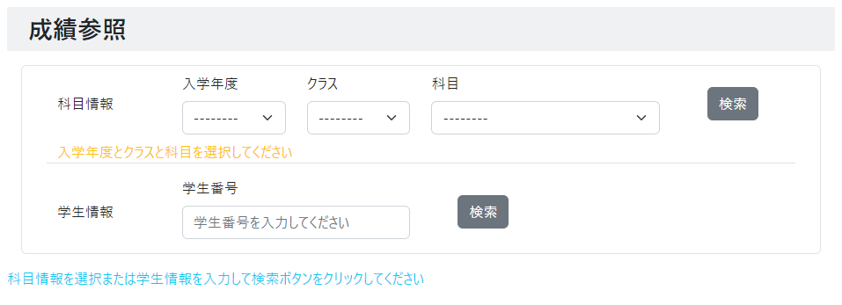
①

 | 検索条件に該当する成績情報が存在しない場合
②

画面項目
No |  | 項目名称 | 分類 |  | 種別 | name属性 |  | サイズ | Value属性 |  | 初期値 |  | イベント | バリデーション |  | 備考
1 |  | エラーメッセージ | その他 |  | div |  |  |  |  |  |  |  |  | ×
2 |  | エラーメッセージ | その他 |  | div |  |  |  |  |  |  |  |  | ×
3
4
5
6
7
8
9
10
11
12
13
14
15
16
17
18
19
20
21
22
23
24
25
26
27
28
29

画面設計書_学生別成績一覧
画面設計書 |  |  | システム名称 |  |  | 得点管理システム |  |  | 画面ID |  | GRMR003 |  |  | 改訂日
 |  |  |  |  |  |  |  |  | 画面名称 |  | 学生別成績一覧 |  |  | 改訂者

画面イメージ

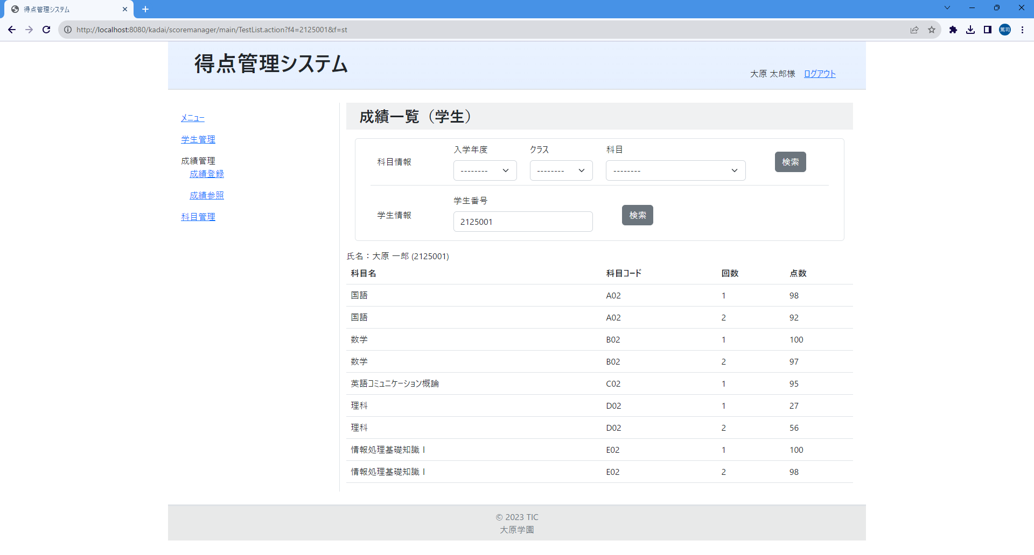
①
②
③
④
⑤
⑥
⑧
⑨
⑩
⑦

画面項目
No | 項目名称 | 分類 |  | 種別 | name属性 |  | サイズ | Value属性 |  | 初期値 |  | イベント | バリデーション |  | 備考
1 | 氏名 | その他 |  | div |  |  |  |  |  |  |  |  | × |  | 氏名：は固定値。：の右側は、入力された学生番号に紐づく学生情報の学生氏名とかっこ書きした学生番号を表示する
2 | 成績一覧 | その他 |  | table |  |  |  |  |  |  |  |  | × |  | 点数が入力されていない成績情報は一覧に表示しない
3 | ヘッダー(科目名) | その他 |  | th |  |  |  |  |  |  |  |  | × |  | 一覧のヘッダ（固定値）
4 | ヘッダー(科目コード) | その他 |  | th |  |  |  |  |  |  |  |  | × |  | 一覧のヘッダ（固定値）
5 | ヘッダー(回数) | その他 |  | th |  |  |  |  |  |  |  |  | × |  | 一覧のヘッダ（固定値）
6 | ヘッダー(点数) | その他 |  | th |  |  |  |  |  |  |  |  | × |  | 一覧のヘッダ（固定値）
7 | 成績情報(科目名) | その他 |  | td |  |  |  |  |  |  |  |  | × |  | 学生番号に紐づく科目テーブルの科目情報の「科目名」カラムの値を表示する
8 | 成績情報(科目コード) | その他 |  | td |  |  |  |  |  |  |  |  | × |  | 得点テーブルの「科目コード」カラムの値を表示する
9 | 成績情報(回数) | その他 |  | td |  |  |  |  |  |  |  |  | × |  | 得点テーブルの「回数」カラムの値を表示する
10 | 成績情報(点数) | その他 |  | td |  |  |  |  |  |  |  |  | × |  | 得点テーブルの「得点」カラムの値を表示する
11
12
13
14
15
16
17
18
19
20
21
22
23
24
25
26
27
28
29

画面設計書_学生別成績一覧エラー
画面設計書 |  |  |  | システム名称 |  |  | 得点管理システム |  |  | 画面ID |  | GRMR003 |  |  | 改訂日
 |  |  |  |  |  |  |  |  |  | 画面名称 |  | 学生別成績一覧 |  |  | 改訂者

画面イメージ

 | 学生番号未入力エラー
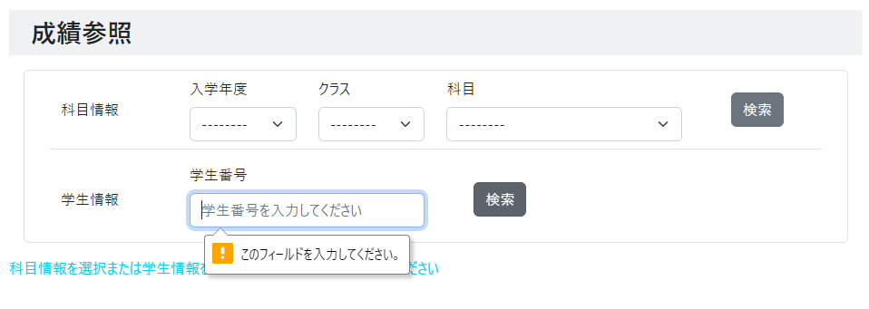

 | 学生番号に該当する成績情報が存在しない場合
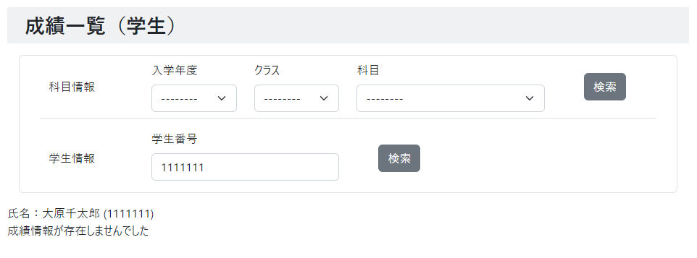
①
②

画面項目
No |  | 項目名称 | 分類 |  | 種別 | name属性 |  | サイズ | Value属性 |  | 初期値 |  | イベント | バリデーション |  | 備考
1 |  | 氏名 | その他 |  | div |  |  |  |  |  |  |  |  | × |  | 氏名：は固定値。：の右側は、入力された学生番号に紐づく学生情報の学生氏名とかっこ書きした学生番号を表示する
2 |  | エラーメッセージ | その他 |  | div |  |  |  |  |  |  |  |  | × |  | 固定値
3
4
5
6
7
8
9
10
11
12
13
14
15
16
17
18
19
20
21
22
23
24
25
26
27
28
29

画面設計書_科目管理一覧
画面設計書 |  |  | システム名称 |  |  | 得点管理システム |  |  | 画面ID |  | SBJM001 |  |  | 改訂日
 |  |  |  |  |  |  |  |  | 画面名称 |  | 科目管理一覧 |  |  | 改訂者

画面イメージ

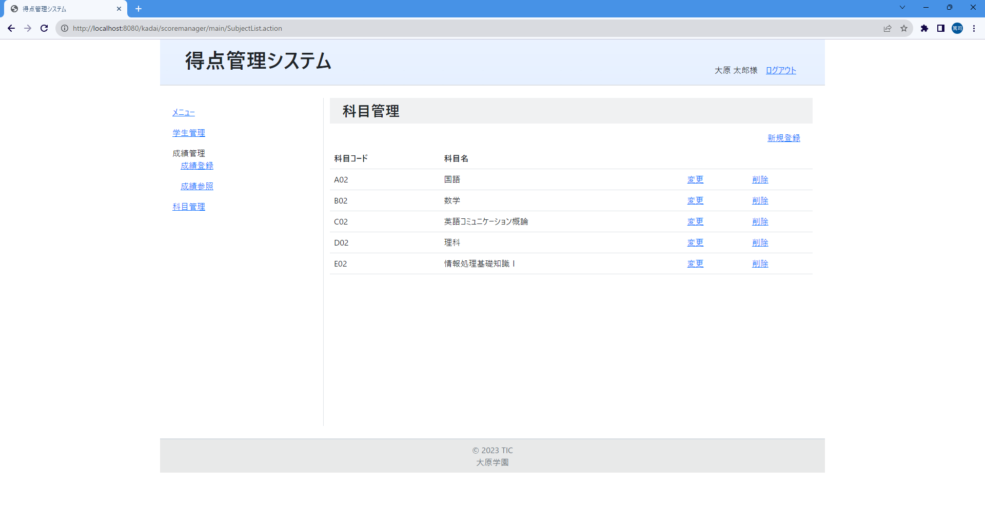
⑨
⑧
⑦
①
②
③
④
⑤
⑥

 | 科目が登録されていない時の一覧表示

画面項目
No | 項目名称 | 分類 |  | 種別 | name属性 |  | サイズ | Value属性 |  | 初期値 |  | イベント | バリデーション |  | 備考
1 | 画面タイトル | 見出し |  | h2 |  |  |  |  |  |  |  |  | ×
2 | 新規登録リンク | link |  | a |  |  |  |  |  |  |  | 41 | × |  | 科目登録画面に遷移する
3 | 科目一覧テーブル | その他 |  | table |  |  |  |  |  |  |  |  | × |  | ログインユーザの学校コードに紐づく科目情報を一覧表示する
4 | ヘッダ(科目コード) | その他 |  | th |  |  |  |  |  |  |  |  | × |  | 一覧のヘッダ(固定値)
5 | ヘッダ(科目名) | その他 |  | th |  |  |  |  |  |  |  |  | × |  | 一覧のヘッダ(固定値)
6 | 科目情報(科目コード) | その他 |  | td |  |  |  |  |  |  |  |  | × |  | 科目テーブルの「科目コード」カラムの値を表示する
7 | 科目情報(科目名) | その他 |  | td |  |  |  |  |  |  |  |  | × |  | 科目テーブルの「科目名」カラムの値を表示する
8 | 科目情報変更リンク | link |  | a |  |  |  |  |  |  |  | 42 | × |  | 科目変更画面に遷移する
9 | 科目情報削除リンク | link |  | a |  |  |  |  |  |  |  | 43 | × |  | 科目削除画面に遷移する
10
11
12
13
14
15
16
17
18
19
20
21
22
23
24
25
26
27
28
29

画面設計書_科目登録
画面設計書 |  |  | システム名称 |  |  | 得点管理システム |  |  | 画面ID |  | SBJM002 |  |  | 改訂日
 |  |  |  |  |  |  |  |  | 画面名称 |  | 科目登録 |  |  | 改訂者

画面イメージ

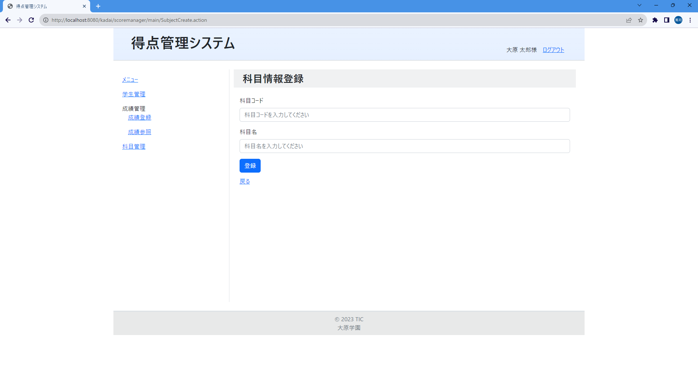
⑦
①
②
③
④
⑤
⑥

画面項目
No | 項目名称 | 分類 |  | 種別 | name属性 |  | サイズ | Value属性 |  | 初期値 |  | イベント | バリデーション |  | 備考
1 | 画面タイトル | 見出し |  | h2
2 | 科目コード | label |  | label |  |  |  |  |  |  |  |  |  |  | 固定値
3 | 科目コード入力テキスト | text |  | input | cd |  |  | ${cd} |  |  |  |  |  |  | 種別=1行入力テキスト、最大文字数=3、必須入力指定。初期値は「科目コードを入力してください」と入力案内で表示する
4 | 科目名 | label |  | label |  |  |  |  |  |  |  |  |  |  | 固定値
5 | 科目名入力テキスト | text |  | input | name |  |  | ${name} |  |  |  |  |  |  | 種別=1行入力テキスト、最大文字数=20、必須入力指定。初期値は「科目名を入力してください」と入力案内で表示する
6 | 登録ボタン | button |  | input |  |  |  |  |  |  |  | 44 |  |  | 科目登録完了画面に遷移する
7 | 戻るリンク | link |  | a |  |  |  |  |  |  |  | 40 |  |  | 科目管理一覧画面に遷移する
8
9
10
11
12
13
14
15
16
17
18
19
20
21
22
23
24
25
26
27
28
29

画面設計書_科目登録エラー
画面設計書 |  |  |  | システム名称 |  |  | 得点管理システム |  |  | 画面ID |  |  | SBJM002 |  |  | 改訂日
 |  |  |  |  |  |  |  |  |  | 画面名称 |  |  | 科目登録エラー |  |  | 改訂者

画面イメージ

 | 科目コード未入力エラー |  |  |  |  |  |  |  |  |  | 科目名未入力エラー
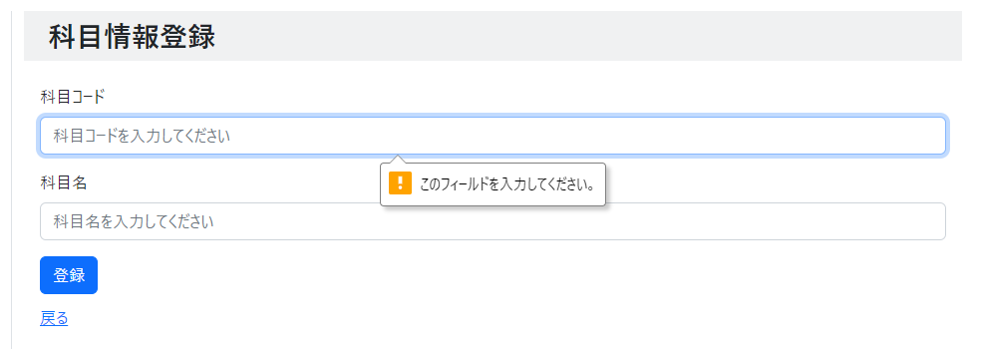
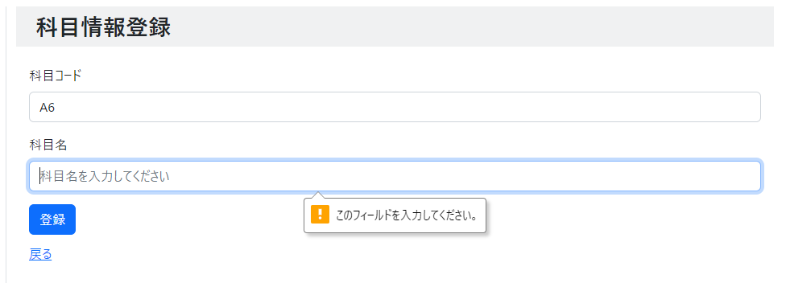

 | 科目コード文字数エラー |  |  |  |  |  |  |  |  |  | 科目コード重複エラー
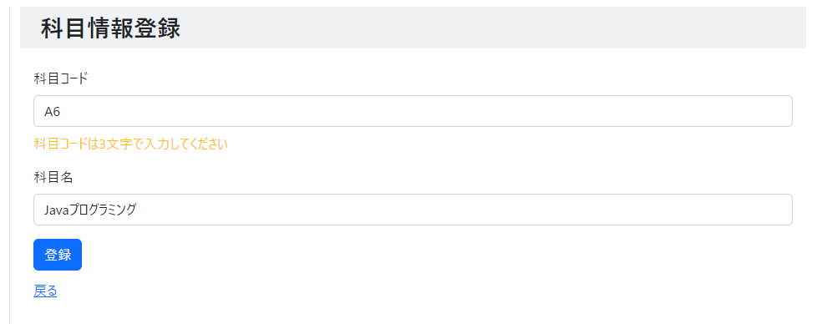
①
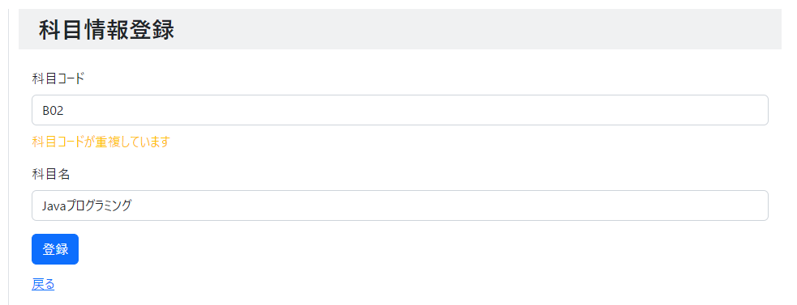
②

画面項目
No |  | 項目名称 | 分類 |  | 種別 | name属性 |  | サイズ | Value属性 |  |  | 初期値 |  | イベント | バリデーション |  | 備考
1 |  | エラーメッセージ | その他 |  | div |  |  |  |  |  |  |  |  |  | ×
2 |  | エラーメッセージ | その他 |  | div |  |  |  |  |  |  |  |  |  | ×
3
4
5
6
7
8
9
10
11
12
13
14
15
16
17
18
19
20
21
22
23
24
25
26
27
28
29

画面設計書_科目登録完了
画面設計書 |  |  | システム名称 |  |  | 得点管理システム |  |  | 画面ID |  | SBJM003 |  |  | 改訂日
 |  |  |  |  |  |  |  |  | 画面名称 |  | 科目登録完了 |  |  | 改訂者

画面イメージ


①
②
③
④

画面項目
No | 項目名称 | 分類 |  | 種別 | name属性 |  | サイズ | Value属性 |  | 初期値 |  | イベント | バリデーション |  | 備考
1 | 画面タイトル | 見出し |  | h2 |  |  |  |  |  |  |  |  | × |  | 固定値
2 | 完了メッセージ | label |  | p |  |  |  |  |  |  |  |  | × |  | 固定値
3 | 戻るリンク | link |  | a |  |  |  |  |  |  |  | 41 | × |  | 科目登録画面に遷移する
4 | 科目一覧リンク | link |  | a |  |  |  |  |  |  |  | 40 | × |  | 科目管理一覧画面に遷移する
5
6
7
8
9
10
11
12
13
14
15
16
17
18
19
20
21
22
23
24
25
26
27
28
29

画面設計書_科目変更
画面設計書 |  |  | システム名称 |  |  | 得点管理システム |  |  | 画面ID |  | SBJM004 |  |  | 改訂日
 |  |  |  |  |  |  |  |  | 画面名称 |  | 科目変更 |  |  | 改訂者

画面イメージ


①
②
③
④
⑤
⑥
⑦

画面項目
No | 項目名称 | 分類 |  | 種別 | name属性 |  | サイズ | Value属性 |  | 初期値 |  | イベント | バリデーション |  | 備考
1 | 画面タイトル | 見出し |  | h2 |  |  |  |  |  |  |  |  | × |  | 固定値
2 | 科目コード | label |  | label |  |  |  |  |  |  |  |  | × |  | 固定値
3 | 科目コード入力テキスト | text |  | input | cd |  |  | ${cd} |  | 選択された科目の科目コード |  |  | × |  | 種別=1行入力テキスト、readonly属性を設定して表示
4 | 科目名 | label |  | label |  |  |  |  |  |  |  |  | × |  | 固定値
5 | 科目名入力テキスト | text |  | input | name |  |  | ${name} |  | 選択された科目の科目名 |  |  | ○ |  | 種別=1行入力テキスト、最大文字数=20、必須入力指定。
6 | 変更ボタン | button |  | input |  |  |  |  |  |  |  | 45 | × |  | 種別=submit。 科目変更完了画面に遷移する。
7 | 戻るリンク | link |  | a |  |  |  |  |  |  |  | 40 | × |  | 科目管理一覧画面に遷移する
8
9
10
11
12
13
14
15
16
17
18
19
20
21
22
23
24
25
26
27
28
29

画面設計書_科目変更エラー
画面設計書 |  |  | システム名称 |  |  | 得点管理システム |  |  | 画面ID |  | SBJM005 |  |  | 改訂日
 |  |  |  |  |  |  |  |  | 画面名称 |  | 科目変更完了 |  |  | 改訂者

画面イメージ

 | 科目名未入力エラー
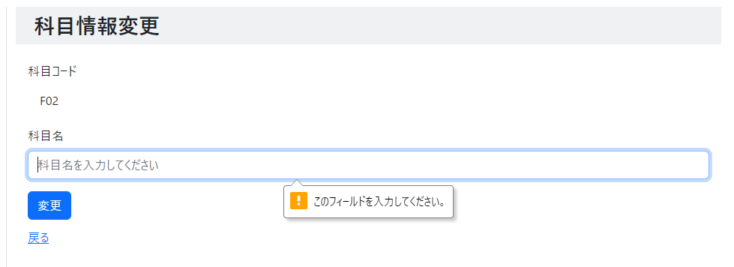

 | 変更中に別画面から対象の科目が削除された場合
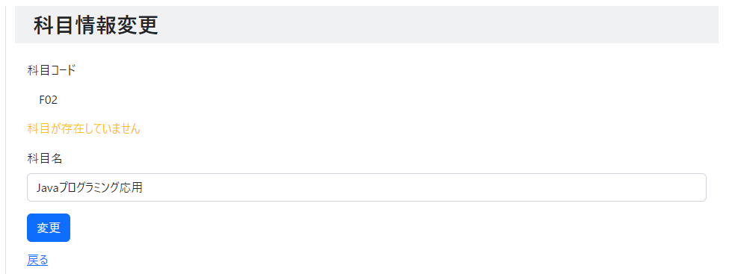
①

画面項目
No | 項目名称 | 分類 |  | 種別 | name属性 |  | サイズ | Value属性 |  | 初期値 |  | イベント | バリデーション |  | 備考
1 | エラーメッセージ | その他 |  | div |  |  |  |  |  |  |  |  | × |  | 固定値
2
3
4
5
6
7
8
9
10
11
12
13
14
15
16
17
18
19
20
21
22
23
24
25
26
27
28
29

画面設計書_科目変更完了
画面設計書 |  |  | システム名称 |  |  | 得点管理システム |  |  | 画面ID |  | SBJM005 |  |  | 改訂日
 |  |  |  |  |  |  |  |  | 画面名称 |  | 科目変更完了 |  |  | 改訂者

画面イメージ


①
②
③

画面項目
No | 項目名称 | 分類 |  | 種別 | name属性 |  | サイズ | Value属性 |  | 初期値 |  | イベント | バリデーション |  | 備考
1 | 画面タイトル | 見出し |  | h2 |  |  |  |  |  |  |  |  | × |  | 固定値
2 | 完了メッセージ | label |  | p |  |  |  |  |  |  |  |  | × |  | 固定値
3 | 科目一覧リンク | link |  | a |  |  |  |  |  |  |  | 40 | × |  | 科目管理一覧画面に遷移する
4
5
6
7
8
9
10
11
12
13
14
15
16
17
18
19
20
21
22
23
24
25
26
27
28
29

画面設計書_科目削除
画面設計書 |  |  | システム名称 |  |  | 得点管理システム |  |  | 画面ID |  | SBJM006 |  |  | 改訂日
 |  |  |  |  |  |  |  |  | 画面名称 |  | 科目削除 |  |  | 改訂者

画面イメージ

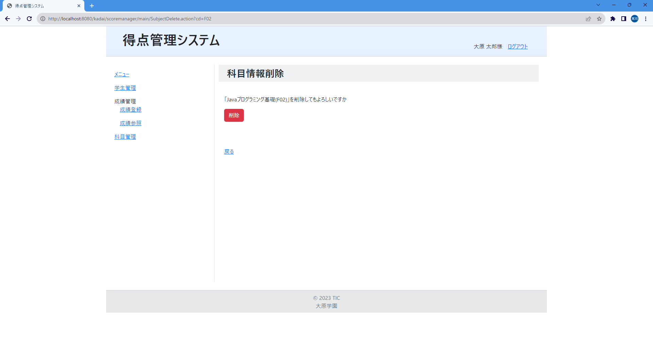
①
②
③
④

画面項目
No | 項目名称 | 分類 |  | 種別 | name属性 |  | サイズ | Value属性 |  | 初期値 |  | イベント | バリデーション |  | 備考
1 | 画面タイトル | 見出し |  | h2 |  |  |  |  |  |  |  |  | × |  | 固定値
2 | 確認メッセージ | label |  | p |  |  |  |  |  |  |  |  | × |  | 「」の中は選択された科目情報の科目名と科目番号が表示される
3 | 削除ボタン | button |  | input |  |  |  | 削除 |  |  |  | 46 | × |  | 種別=sunmit。科目情報削除完了画面に遷移する
4 | 戻るリンク | link |  | a |  |  |  |  |  |  |  | 40 | × |  | 科目管理一覧画面に遷移する
5 | 科目コード | hidden |  | input | subject_cd |  |  | ${subject_cd}
6 | 科目名 | hidden |  | input | subject_name |  |  | ${subject_name}
7
8
9
10
11
12
13
14
15
16
17
18
19
20
21
22
23
24
25
26
27
28
29

画面設計書_科目削除完了
画面設計書 |  |  | システム名称 |  |  | 得点管理システム |  |  | 画面ID |  | SBJM007 |  |  | 改訂日
 |  |  |  |  |  |  |  |  | 画面名称 |  | 科目削除完了 |  |  | 改訂者

画面イメージ


①
②
③

画面項目
No | 項目名称 | 分類 |  | 種別 | name属性 |  | サイズ | Value属性 |  | 初期値 |  | イベント | バリデーション |  | 備考
1 | 画面タイトル | 見出し |  | h2 |  |  |  |  |  |  |  |  | × |  | 固定値
2 | 完了メッセージ | label |  | p |  |  |  |  |  |  |  |  | × |  | 固定値
3 | 科目一覧リンク | link |  | a |  |  |  |  |  |  |  | 40 | × |  | 科目管理一覧画面に遷移する
4
5
6
7
8
9
10
11
12
13
14
15
16
17
18
19
20
21
22
23
24
25
26
27
28
29

画面設計書_エラーページ
画面設計書 |  |  | システム名称 |  |  | 得点管理システム |  |  | 画面ID |  | ERRO001 |  |  | 改訂日
 |  |  |  |  |  |  |  |  | 画面名称 |  | エラーページ |  |  | 改訂者

画面イメージ

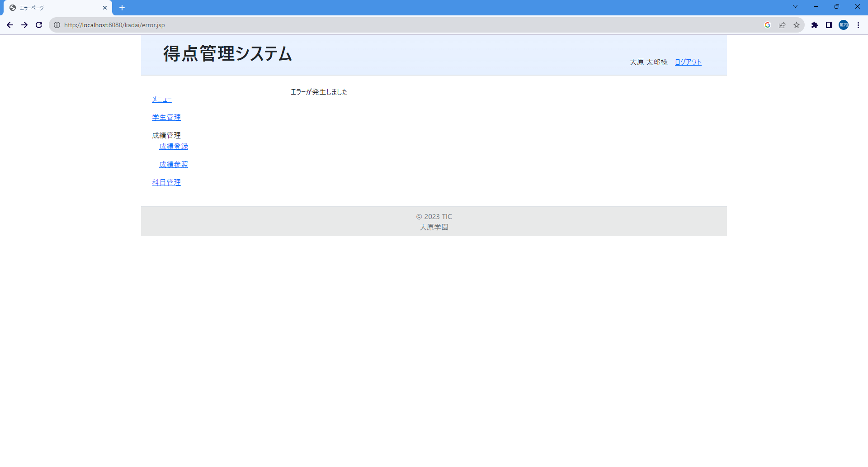
①

画面項目
No | 項目名称 | 分類 |  | 種別 | name属性 |  | サイズ | Value属性 |  | 初期値 |  | イベント | バリデーション |  | 備考
1 | エラーメッセージ | label |  | p |  |  |  |  |  |  |  |  | × |  | 固定値
2
3
4
5
6
7
8
9
10
11
12
13
14
15
16
17
18
19
20
21
22
23
24
25
26
27
28
29

